국산_승용_20대
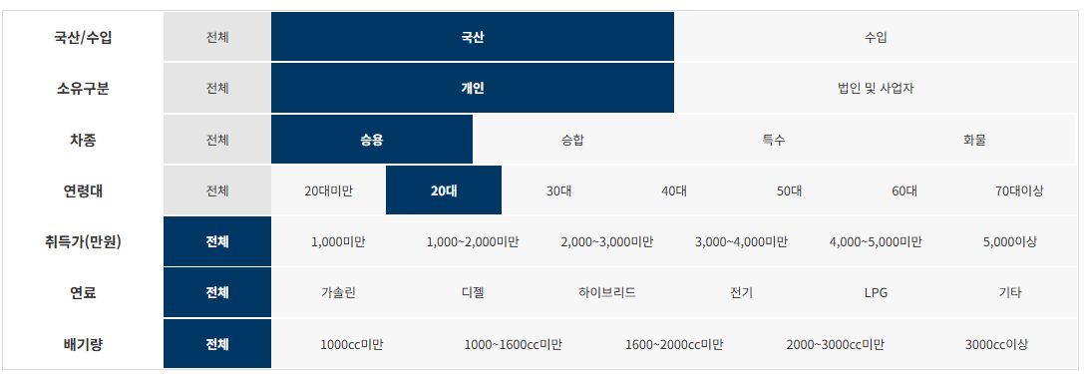

제조사 | 구매모델 | 연료 | 구매대수
현대자동차(주) | 아반떼(AVANTE) | 가솔린 | 16,364
기아자동차(주) | K5 | 가솔린 | 15,079
기아자동차(주) | 셀토스 | 가솔린 | 8,483
르노삼성자동차(주) | XM3 | 가솔린 | 6,414
기아자동차(주) | 쏘렌토 | 디젤 | 3,985
현대자동차(주) | 쏘나타(SONATA) | 가솔린 | 3,905
기아자동차(주) | K3 | 가솔린 | 3,708
현대자동차(주) | 베뉴(VENUE) | 가솔린 | 3,620
현대자동차(주) | 그랜저(GRANDEUR) | 가솔린 | 2,997
한국지엠주식회사 | 스파크 1.0 | 가솔린 | 2,995
현대자동차(주) | 코나(KONA) | 가솔린 | 2,792
기아자동차(주) | 모닝 | 가솔린 | 2,679
한국지엠주식회사 | 트레일블레이저 1.35 TURBO FWD | 가솔린 | 2,657
현대자동차(주) | 투싼(TUCSON) | 가솔린 | 2,625
쌍용자동차(주) | 티볼리 | 가솔린 | 2,383
기아자동차(주) | 니로 하이브리드 | 하이브리드 | 2,221
현대자동차(주) | 싼타페(SANTAFE) | 디젤 | 2,178
기아자동차(주) | 레이 | 가솔린 | 2,099
기아자동차(주) | K7 | 가솔린 | 2,041
기아자동차(주) | K5 하이브리드 | 하이브리드 | 2,014
현대자동차(주) | 싼타페(SANTAFE) | 가솔린 | 1,567
르노삼성자동차(주) | QM6 | LPG | 1,554
쌍용자동차(주) | 코란도 | 가솔린 | 1,546
기아자동차(주) | 쏘렌토 하이브리드 | 하이브리드 | 1,510
르노삼성자동차(주) | QM6 | 가솔린 | 1,309
현대자동차(주) | 그랜저 하이브리드(GRANDEUR HYBRID) | 하이브리드 | 1,287
현대자동차(주) | G70 | 가솔린 | 1,260
현대자동차(주) | 팰리세이드(PALISADE) | 디젤 | 1,234
현대자동차(주) | 투싼 하이브리드(TUCSON HYBRID) | 하이브리드 | 1,093
현대자동차(주) | 투싼(TUCSON) | 디젤 | 1,076
기아자동차(주) | 스팅어 | 가솔린 | 1,015
기아자동차(주) | 스포티지 | 디젤 | 964
현대자동차(주) | 팰리세이드(PALISADE) | 가솔린 | 880
현대자동차(주) | 코나 하이브리드(KONA HYBRID) | 하이브리드 | 844
기아자동차(주) | 셀토스 | 디젤 | 828
현대자동차(주) | 쏘나타 하이브리드 (SONATA HYBRID) | 하이브리드 | 821
현대자동차(주) | G80 | 가솔린 | 776
한국지엠주식회사 | 트레일블레이저 1.35 TURBO AWD | 가솔린 | 775
기아자동차(주) | 스포티지 | 가솔린 | 708
기아자동차(주) | 카니발 | 디젤 | 692
기아자동차(주) | 모하비 | 디젤 | 670
현대자동차(주) | 아반떼 Hybrid(AVANTE Hybrid) | 하이브리드 | 539
기아자동차(주) | K7 하이브리드 | 하이브리드 | 504
기아자동차(주) | K5 | LPG | 489
현대자동차(주) | GV80 | 가솔린 | 432
한국지엠주식회사 | 트랙스 1.4 | 가솔린 | 427
기아자동차(주) | 스토닉 | 가솔린 | 418
현대자동차(주) | 코나 일렉트릭 (KONA ELECTRIC) | 전기 | 409
쌍용자동차(주) | G4 렉스턴 | 디젤 | 402
현대자동차(주) | 벨로스터 N(VELOSTER N) | 가솔린 | 394
한국지엠주식회사 | 말리부 1.35 TURBO | 가솔린 | 374
현대자동차(주) | 그랜저(GRANDEUR) | LPG | 321
쌍용자동차(주) | 티볼리 에어 | 가솔린 | 276
현대자동차(주) | GV80 | 디젤 | 272
현대자동차(주) | 벨로스터(VELOSTER) | 가솔린 | 254
현대자동차(주) | 아반떼 N 라인(AVANTE N Line) | 가솔린 | 249
르노삼성자동차(주) | SM6 | 가솔린 | 249
현대자동차(주) | 넥쏘 (NEXO) 수소전기차 | 기타 | 239
기아자동차(주) | 카니발 리무진 | 디젤 | 234
현대자동차(주) | 쏘나타(SONATA) | LPG | 225
현대자동차(주) | 아이오닉 하이브리드(IONIQ HYBRID) | 하이브리드 | 222
쌍용자동차(주) | 코란도 | 디젤 | 220
한국지엠주식회사 | 말리부 2.0 TURBO | 가솔린 | 210
기아자동차(주) | 쏘렌토 | 가솔린 | 163
현대자동차(주) | i30 | 가솔린 | 139
쌍용자동차(주) | 렉스턴 | 디젤 | 135
기아자동차(주) | 쏘울 | 가솔린 | 132
르노삼성자동차(주) | SM6 | LPG | 128
기아자동차(주) | 니로 EV | 전기 | 126
현대자동차(주) | 아이오닉 일렉트릭(IONIQ ELECTRIC) | 전기 | 116
현대자동차(주) | 코나(KONA) | 디젤 | 114
현대자동차(주) | 아반떼(AVANTE) | LPG | 110
기아자동차(주) | K7 | LPG | 109
쌍용자동차(주) | 티볼리 | 디젤 | 109
기아자동차(주) | K9 | 가솔린 | 79
기아자동차(주) | 카니발 | 가솔린 | 54
기아자동차(주) | 카니발 리무진 | 가솔린 | 52
르노삼성자동차(주) | TWIZY | 전기 | 44
현대자동차(주) | 그랜드 스타렉스(GRAND STAREX) | 디젤 | 37
르노삼성자동차(주) | QM6 | 디젤 | 35
한국지엠주식회사 | 트레일블레이저 1.2 TURBO FWD | 가솔린 | 35
기아자동차(주) | 모닝 | LPG | 28
현대자동차(주) | G70 | 디젤 | 28
기아자동차(주) | K7 | 디젤 | 27
현대자동차(주) | 그랜저 하이브리드 | 하이브리드 | 27
한국지엠주식회사 | 트랙스 1.6 디젤 | 디젤 | 23
기아자동차(주) | 카니발 하이리무진 | 디젤 | 22
현대자동차(주) | G90 | 가솔린 | 22
한국지엠주식회사 | 말리부 1.6 DIESEL | 디젤 | 21
기아자동차(주) | 카니발 하이리무진 | 가솔린 | 21
르노삼성자동차(주) | SM3 Z.E. | 전기 | 18
기아자동차(주) | 쏘울 전기차 | 전기 | 15
기아자동차(주) | 니로 PHEV | 하이브리드 | 15
한국지엠주식회사 | 스파크밴 1.0 | 가솔린 | 10
기아자동차(주) | 스팅어 | 디젤 | 9
현대자동차(주) | G80 | 디젤 | 8
현대자동차(주) | 아반떼 스포츠(AVANTE SPORT) | 가솔린 | 8
현대자동차(주) | 쏘나타 N 라인 (SONATA N Line) | 가솔린 | 5
현대자동차(주) | 아이오닉 플러그인(IONIQ PLUG-IN) | 하이브리드 | 4
에이스캠퍼 주식회사 | 에이스캠퍼로디캠핑카 | 가솔린 | 3

국산_승용_30대
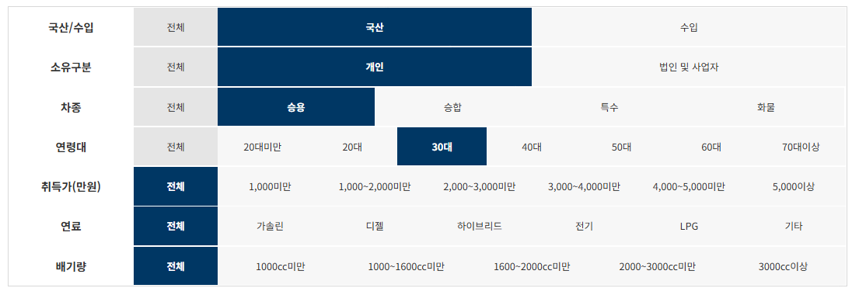

제조사 | 구매모델 | 연료 | 구매대수
현대자동차(주) | 그랜저(GRANDEUR) | 가솔린 | 11,508
기아자동차(주) | K5 | 가솔린 | 11,248
기아자동차(주) | 쏘렌토 | 디젤 | 11,107
현대자동차(주) | 아반떼(AVANTE) | 가솔린 | 10,003
현대자동차(주) | 팰리세이드(PALISADE) | 디젤 | 8,171
기아자동차(주) | 쏘렌토 하이브리드 | 하이브리드 | 7,443
기아자동차(주) | 셀토스 | 가솔린 | 7,418
현대자동차(주) | 팰리세이드(PALISADE) | 가솔린 | 7,414
르노삼성자동차(주) | XM3 | 가솔린 | 7,204
기아자동차(주) | 카니발 | 디젤 | 7,058
기아자동차(주) | 레이 | 가솔린 | 6,698
현대자동차(주) | 그랜저 하이브리드(GRANDEUR HYBRID) | 하이브리드 | 6,502
한국지엠주식회사 | 스파크 1.0 | 가솔린 | 6,005
르노삼성자동차(주) | QM6 | LPG | 5,098
현대자동차(주) | G80 | 가솔린 | 4,856
기아자동차(주) | K7 | 가솔린 | 4,738
현대자동차(주) | 싼타페(SANTAFE) | 가솔린 | 4,634
현대자동차(주) | 싼타페(SANTAFE) | 디젤 | 4,532
기아자동차(주) | 모닝 | 가솔린 | 4,446
현대자동차(주) | 쏘나타(SONATA) | 가솔린 | 4,348
르노삼성자동차(주) | QM6 | 가솔린 | 4,252
한국지엠주식회사 | 트레일블레이저 1.35 TURBO FWD | 가솔린 | 3,678
기아자동차(주) | 니로 하이브리드 | 하이브리드 | 3,600
현대자동차(주) | GV80 | 가솔린 | 3,135
기아자동차(주) | 모하비 | 디젤 | 2,991
기아자동차(주) | K3 | 가솔린 | 2,893
현대자동차(주) | 투싼(TUCSON) | 가솔린 | 2,857
현대자동차(주) | 베뉴(VENUE) | 가솔린 | 2,716
쌍용자동차(주) | 티볼리 | 가솔린 | 2,616
기아자동차(주) | K5 하이브리드 | 하이브리드 | 2,503
기아자동차(주) | 카니발 리무진 | 디젤 | 2,499
쌍용자동차(주) | 코란도 | 가솔린 | 2,152
현대자동차(주) | 코나(KONA) | 가솔린 | 1,985
기아자동차(주) | K7 하이브리드 | 하이브리드 | 1,571
현대자동차(주) | 투싼 하이브리드(TUCSON HYBRID) | 하이브리드 | 1,485
현대자동차(주) | G70 | 가솔린 | 1,475
한국지엠주식회사 | 트레일블레이저 1.35 TURBO AWD | 가솔린 | 1,429
현대자동차(주) | 쏘나타 하이브리드 (SONATA HYBRID) | 하이브리드 | 1,415
현대자동차(주) | 그랜저(GRANDEUR) | LPG | 1,398
쌍용자동차(주) | G4 렉스턴 | 디젤 | 1,290
현대자동차(주) | GV80 | 디젤 | 1,198
현대자동차(주) | 투싼(TUCSON) | 디젤 | 1,056
기아자동차(주) | 스포티지 | 가솔린 | 1,051
기아자동차(주) | 스포티지 | 디젤 | 1,050
현대자동차(주) | 넥쏘 (NEXO) 수소전기차 | 기타 | 1,023
현대자동차(주) | 코나 일렉트릭 (KONA ELECTRIC) | 전기 | 1,021
기아자동차(주) | 카니발 리무진 | 가솔린 | 975
기아자동차(주) | 스팅어 | 가솔린 | 957
현대자동차(주) | 코나 하이브리드(KONA HYBRID) | 하이브리드 | 885
한국지엠주식회사 | 말리부 1.35 TURBO | 가솔린 | 857
한국지엠주식회사 | 트랙스 1.4 | 가솔린 | 852
기아자동차(주) | 카니발 | 가솔린 | 784
기아자동차(주) | K5 | LPG | 759
기아자동차(주) | 셀토스 | 디젤 | 753
기아자동차(주) | 쏘렌토 | 가솔린 | 631
르노삼성자동차(주) | SM6 | 가솔린 | 605
한국지엠주식회사 | 말리부 2.0 TURBO | 가솔린 | 538
기아자동차(주) | K9 | 가솔린 | 509
현대자동차(주) | 아반떼 Hybrid(AVANTE Hybrid) | 하이브리드 | 490
쌍용자동차(주) | 렉스턴 | 디젤 | 470
쌍용자동차(주) | 티볼리 에어 | 가솔린 | 464
현대자동차(주) | 쏘나타(SONATA) | LPG | 455
현대자동차(주) | 벨로스터 N(VELOSTER N) | 가솔린 | 446
기아자동차(주) | 니로 EV | 전기 | 421
기아자동차(주) | 스토닉 | 가솔린 | 363
현대자동차(주) | 아이오닉 일렉트릭(IONIQ ELECTRIC) | 전기 | 355
현대자동차(주) | 아이오닉 하이브리드(IONIQ HYBRID) | 하이브리드 | 355
기아자동차(주) | K7 | LPG | 338
쌍용자동차(주) | 코란도 | 디젤 | 318
르노삼성자동차(주) | SM6 | LPG | 312
현대자동차(주) | 벨로스터(VELOSTER) | 가솔린 | 224
기아자동차(주) | 쏘울 | 가솔린 | 218
현대자동차(주) | 그랜드 스타렉스(GRAND STAREX) | 디젤 | 184
기아자동차(주) | 카니발 하이리무진 | 디젤 | 179
현대자동차(주) | i30 | 가솔린 | 172
기아자동차(주) | 카니발 하이리무진 | 가솔린 | 149
쌍용자동차(주) | 티볼리 | 디젤 | 114
현대자동차(주) | 아반떼(AVANTE) | LPG | 108
르노삼성자동차(주) | QM6 | 디젤 | 108
한국지엠주식회사 | 트레일블레이저 1.2 TURBO FWD | 가솔린 | 105
기아자동차(주) | 모닝 | LPG | 103
현대자동차(주) | 아반떼 N 라인(AVANTE N Line) | 가솔린 | 101
르노삼성자동차(주) | TWIZY | 전기 | 100
현대자동차(주) | G90 | 가솔린 | 83
현대자동차(주) | 코나(KONA) | 디젤 | 79
현대자동차(주) | 그랜저 하이브리드 | 하이브리드 | 76
한국지엠주식회사 | 말리부 1.6 DIESEL | 디젤 | 71
르노삼성자동차(주) | SM3 Z.E. | 전기 | 66
기아자동차(주) | 쏘울 전기차 | 전기 | 61
한국지엠주식회사 | 트랙스 1.6 디젤 | 디젤 | 60
기아자동차(주) | 니로 PHEV | 하이브리드 | 58
기아자동차(주) | K7 | 디젤 | 55
현대자동차(주) | G70 | 디젤 | 49
현대자동차(주) | G80 | 디젤 | 45
한국지엠주식회사 | 스파크밴 1.0 | 가솔린 | 36
에이스캠퍼 주식회사 | 에이스캠퍼로디캠핑카 | 가솔린 | 23
주식회사 유니캠프 | 유니캠프팝업루프스타렉스캠핑카 | 디젤 | 19
현대자동차(주) | 아이오닉 플러그인(IONIQ PLUG-IN) | 하이브리드 | 15
(주)쎄미시스코 | SMART EV Z | 전기 | 14
주식회사 메이저카 | 메이저카니발하이리무진 | 가솔린 | 14

국산_승용_40대
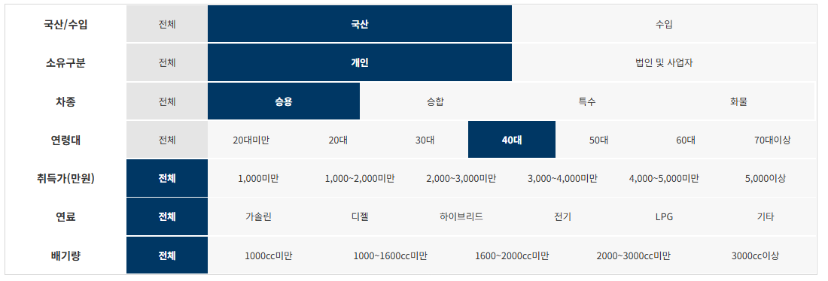

제조사 | 구매모델 | 연료 | 구매대수
현대자동차(주) | 그랜저(GRANDEUR) | 가솔린 | 18,811
현대자동차(주) | 아반떼(AVANTE) | 가솔린 | 12,089
기아자동차(주) | 쏘렌토 | 디젤 | 11,697
현대자동차(주) | 팰리세이드(PALISADE) | 디젤 | 10,094
기아자동차(주) | 카니발 | 디젤 | 9,538
현대자동차(주) | G80 | 가솔린 | 9,459
현대자동차(주) | 그랜저 하이브리드(GRANDEUR HYBRID) | 하이브리드 | 9,427
기아자동차(주) | K5 | 가솔린 | 8,727
기아자동차(주) | 모닝 | 가솔린 | 7,987
르노삼성자동차(주) | XM3 | 가솔린 | 7,688
르노삼성자동차(주) | QM6 | LPG | 7,370
한국지엠주식회사 | 스파크 1.0 | 가솔린 | 7,314
기아자동차(주) | 셀토스 | 가솔린 | 7,289
현대자동차(주) | 싼타페(SANTAFE) | 디젤 | 6,775
현대자동차(주) | 팰리세이드(PALISADE) | 가솔린 | 6,624
기아자동차(주) | K7 | 가솔린 | 6,239
기아자동차(주) | 쏘렌토 하이브리드 | 하이브리드 | 6,078
기아자동차(주) | 레이 | 가솔린 | 5,824
현대자동차(주) | 쏘나타(SONATA) | 가솔린 | 5,106
르노삼성자동차(주) | QM6 | 가솔린 | 5,091
기아자동차(주) | 모하비 | 디젤 | 4,569
쌍용자동차(주) | 티볼리 | 가솔린 | 4,395
쌍용자동차(주) | 코란도 | 가솔린 | 4,160
현대자동차(주) | 싼타페(SANTAFE) | 가솔린 | 4,129
기아자동차(주) | K3 | 가솔린 | 3,902
현대자동차(주) | GV80 | 가솔린 | 3,394
한국지엠주식회사 | 트레일블레이저 1.35 TURBO FWD | 가솔린 | 3,186
현대자동차(주) | 베뉴(VENUE) | 가솔린 | 3,133
기아자동차(주) | 니로 하이브리드 | 하이브리드 | 2,936
현대자동차(주) | 투싼(TUCSON) | 가솔린 | 2,932
현대자동차(주) | 코나(KONA) | 가솔린 | 2,722
기아자동차(주) | 카니발 리무진 | 디젤 | 2,612
현대자동차(주) | 그랜저(GRANDEUR) | LPG | 2,517
쌍용자동차(주) | G4 렉스턴 | 디젤 | 2,252
기아자동차(주) | K7 하이브리드 | 하이브리드 | 2,134
기아자동차(주) | K5 하이브리드 | 하이브리드 | 1,947
현대자동차(주) | GV80 | 디젤 | 1,722
현대자동차(주) | 넥쏘 (NEXO) 수소전기차 | 기타 | 1,687
현대자동차(주) | 쏘나타 하이브리드 (SONATA HYBRID) | 하이브리드 | 1,663
현대자동차(주) | 투싼(TUCSON) | 디젤 | 1,544
기아자동차(주) | 스포티지 | 디젤 | 1,406
현대자동차(주) | 코나 일렉트릭 (KONA ELECTRIC) | 전기 | 1,406
기아자동차(주) | K9 | 가솔린 | 1,349
현대자동차(주) | 쏘나타(SONATA) | LPG | 1,340
현대자동차(주) | G70 | 가솔린 | 1,328
르노삼성자동차(주) | SM6 | 가솔린 | 1,303
기아자동차(주) | 셀토스 | 디젤 | 1,196
현대자동차(주) | 투싼 하이브리드(TUCSON HYBRID) | 하이브리드 | 1,173
한국지엠주식회사 | 트랙스 1.4 | 가솔린 | 1,142
한국지엠주식회사 | 트레일블레이저 1.35 TURBO AWD | 가솔린 | 1,112
기아자동차(주) | 스포티지 | 가솔린 | 1,089
한국지엠주식회사 | 말리부 1.35 TURBO | 가솔린 | 1,045
현대자동차(주) | 코나 하이브리드(KONA HYBRID) | 하이브리드 | 998
기아자동차(주) | K5 | LPG | 994
쌍용자동차(주) | 렉스턴 | 디젤 | 908
르노삼성자동차(주) | SM6 | LPG | 886
기아자동차(주) | 스토닉 | 가솔린 | 871
기아자동차(주) | 카니발 리무진 | 가솔린 | 798
기아자동차(주) | 카니발 | 가솔린 | 759
쌍용자동차(주) | 코란도 | 디젤 | 699
쌍용자동차(주) | 티볼리 에어 | 가솔린 | 665
기아자동차(주) | K7 | LPG | 629
한국지엠주식회사 | 말리부 2.0 TURBO | 가솔린 | 568
기아자동차(주) | 스팅어 | 가솔린 | 546
기아자동차(주) | 니로 EV | 전기 | 543
기아자동차(주) | 쏘렌토 | 가솔린 | 500
현대자동차(주) | 아반떼 Hybrid(AVANTE Hybrid) | 하이브리드 | 500
현대자동차(주) | 그랜드 스타렉스(GRAND STAREX) | 디젤 | 487
현대자동차(주) | G90 | 가솔린 | 353
현대자동차(주) | 아이오닉 일렉트릭(IONIQ ELECTRIC) | 전기 | 345
현대자동차(주) | 아이오닉 하이브리드(IONIQ HYBRID) | 하이브리드 | 246
현대자동차(주) | 아반떼(AVANTE) | LPG | 222
쌍용자동차(주) | 티볼리 | 디젤 | 222
르노삼성자동차(주) | QM6 | 디젤 | 196
현대자동차(주) | 벨로스터(VELOSTER) | 가솔린 | 194
현대자동차(주) | 벨로스터 N(VELOSTER N) | 가솔린 | 193
기아자동차(주) | 카니발 하이리무진 | 디젤 | 187
르노삼성자동차(주) | TWIZY | 전기 | 183
기아자동차(주) | 쏘울 | 가솔린 | 176
현대자동차(주) | 코나(KONA) | 디젤 | 165
르노삼성자동차(주) | SM3 Z.E. | 전기 | 156
한국지엠주식회사 | 트레일블레이저 1.2 TURBO FWD | 가솔린 | 156
기아자동차(주) | 모닝 | LPG | 144
현대자동차(주) | 그랜저 하이브리드 | 하이브리드 | 120
기아자동차(주) | 카니발 하이리무진 | 가솔린 | 110
현대자동차(주) | 아반떼 N 라인(AVANTE N Line) | 가솔린 | 96
현대자동차(주) | G80 | 디젤 | 91
한국지엠주식회사 | 말리부 1.6 DIESEL | 디젤 | 88
현대자동차(주) | i30 | 가솔린 | 81
한국지엠주식회사 | 트랙스 1.6 디젤 | 디젤 | 79
기아자동차(주) | 니로 PHEV | 하이브리드 | 69
현대자동차(주) | G70 | 디젤 | 65
한국지엠주식회사 | 스파크밴 1.0 | 가솔린 | 57
기아자동차(주) | 쏘울 전기차 | 전기 | 56
기아자동차(주) | K7 | 디젤 | 54
주식회사 유니캠프 | 유니캠프팝업루프스타렉스캠핑카 | 디젤 | 34
기아자동차(주) | 카니발 아웃도어 | 디젤 | 20
르노삼성자동차(주) | SM7 | LPG | 19
에이스캠퍼 주식회사 | 에이스캠퍼로디캠핑카 | 가솔린 | 19
현대자동차(주) | 그랜드스타렉스리무진(GRAND STAREX) | 디젤 | 18

국산_승용_50대
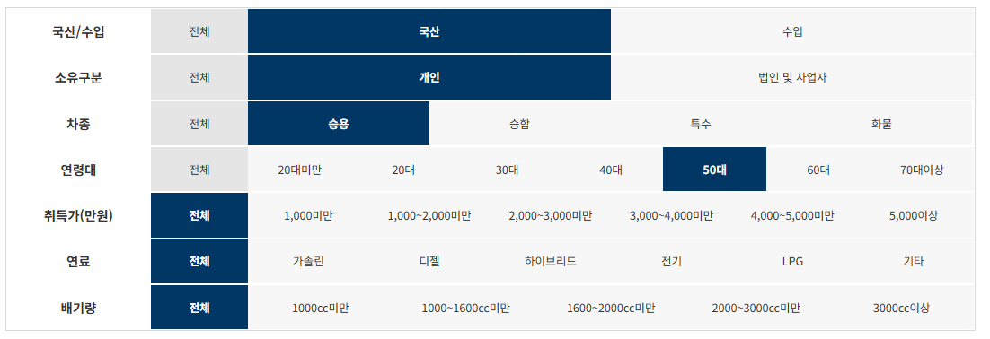

제조사 | 구매모델 | 연료 | 구매대수
현대자동차(주) | 그랜저(GRANDEUR) | 가솔린 | 21,493
현대자동차(주) | 아반떼(AVANTE) | 가솔린 | 16,669
현대자동차(주) | G80 | 가솔린 | 11,895
기아자동차(주) | 쏘렌토 | 디젤 | 11,300
현대자동차(주) | 싼타페(SANTAFE) | 디젤 | 11,249
현대자동차(주) | 그랜저 하이브리드(GRANDEUR HYBRID) | 하이브리드 | 9,722
기아자동차(주) | 모닝 | 가솔린 | 9,362
현대자동차(주) | 팰리세이드(PALISADE) | 디젤 | 9,122
기아자동차(주) | K5 | 가솔린 | 8,879
기아자동차(주) | 셀토스 | 가솔린 | 8,763
현대자동차(주) | 쏘나타(SONATA) | 가솔린 | 6,901
르노삼성자동차(주) | QM6 | LPG | 6,659
한국지엠주식회사 | 스파크 1.0 | 가솔린 | 6,267
르노삼성자동차(주) | XM3 | 가솔린 | 6,190
기아자동차(주) | K7 | 가솔린 | 5,621
쌍용자동차(주) | 코란도 | 가솔린 | 5,326
기아자동차(주) | 모하비 | 디젤 | 5,176
현대자동차(주) | 코나(KONA) | 가솔린 | 5,024
기아자동차(주) | K3 | 가솔린 | 4,963
현대자동차(주) | 쏘나타(SONATA) | LPG | 4,952
현대자동차(주) | 싼타페(SANTAFE) | 가솔린 | 4,861
쌍용자동차(주) | 티볼리 | 가솔린 | 4,743
현대자동차(주) | 투싼(TUCSON) | 가솔린 | 4,644
기아자동차(주) | 카니발 | 디젤 | 4,584
르노삼성자동차(주) | QM6 | 가솔린 | 4,328
기아자동차(주) | 쏘렌토 하이브리드 | 하이브리드 | 4,255
현대자동차(주) | 베뉴(VENUE) | 가솔린 | 4,044
현대자동차(주) | 팰리세이드(PALISADE) | 가솔린 | 3,897
현대자동차(주) | 그랜저(GRANDEUR) | LPG | 3,755
현대자동차(주) | GV80 | 가솔린 | 3,507
한국지엠주식회사 | 트레일블레이저 1.35 TURBO FWD | 가솔린 | 3,335
기아자동차(주) | 니로 하이브리드 | 하이브리드 | 3,080
기아자동차(주) | 레이 | 가솔린 | 3,041
쌍용자동차(주) | G4 렉스턴 | 디젤 | 2,985
현대자동차(주) | 투싼(TUCSON) | 디젤 | 2,829
기아자동차(주) | 스포티지 | 디젤 | 2,243
현대자동차(주) | GV80 | 디젤 | 2,208
기아자동차(주) | K7 하이브리드 | 하이브리드 | 1,982
현대자동차(주) | 쏘나타 하이브리드 (SONATA HYBRID) | 하이브리드 | 1,978
현대자동차(주) | 코나 일렉트릭 (KONA ELECTRIC) | 전기 | 1,790
기아자동차(주) | K5 | LPG | 1,789
기아자동차(주) | K5 하이브리드 | 하이브리드 | 1,702
기아자동차(주) | K9 | 가솔린 | 1,609
현대자동차(주) | 넥쏘 (NEXO) 수소전기차 | 기타 | 1,513
기아자동차(주) | 스포티지 | 가솔린 | 1,512
현대자동차(주) | 투싼 하이브리드(TUCSON HYBRID) | 하이브리드 | 1,507
현대자동차(주) | 코나 하이브리드(KONA HYBRID) | 하이브리드 | 1,486
기아자동차(주) | 셀토스 | 디젤 | 1,461
르노삼성자동차(주) | SM6 | 가솔린 | 1,326
현대자동차(주) | G70 | 가솔린 | 1,280
한국지엠주식회사 | 트레일블레이저 1.35 TURBO AWD | 가솔린 | 1,241
한국지엠주식회사 | 트랙스 1.4 | 가솔린 | 1,167
기아자동차(주) | 스토닉 | 가솔린 | 1,151
르노삼성자동차(주) | SM6 | LPG | 1,047
기아자동차(주) | 카니발 리무진 | 디젤 | 1,032
쌍용자동차(주) | 렉스턴 | 디젤 | 1,013
현대자동차(주) | G90 | 가솔린 | 999
쌍용자동차(주) | 코란도 | 디젤 | 960
한국지엠주식회사 | 말리부 1.35 TURBO | 가솔린 | 866
기아자동차(주) | K7 | LPG | 823
현대자동차(주) | 그랜드 스타렉스(GRAND STAREX) | 디젤 | 786
쌍용자동차(주) | 티볼리 에어 | 가솔린 | 632
기아자동차(주) | 니로 EV | 전기 | 607
한국지엠주식회사 | 말리부 2.0 TURBO | 가솔린 | 572
현대자동차(주) | 아반떼 Hybrid(AVANTE Hybrid) | 하이브리드 | 519
기아자동차(주) | 쏘렌토 | 가솔린 | 417
기아자동차(주) | 스팅어 | 가솔린 | 400
현대자동차(주) | 아반떼(AVANTE) | LPG | 296
기아자동차(주) | 카니발 | 가솔린 | 281
쌍용자동차(주) | 티볼리 | 디젤 | 272
기아자동차(주) | 카니발 리무진 | 가솔린 | 255
현대자동차(주) | 코나(KONA) | 디젤 | 247
현대자동차(주) | 아이오닉 하이브리드(IONIQ HYBRID) | 하이브리드 | 236
현대자동차(주) | 아이오닉 일렉트릭(IONIQ ELECTRIC) | 전기 | 234
르노삼성자동차(주) | QM6 | 디젤 | 201
현대자동차(주) | 벨로스터(VELOSTER) | 가솔린 | 170
르노삼성자동차(주) | TWIZY | 전기 | 153
기아자동차(주) | 쏘울 | 가솔린 | 146
현대자동차(주) | 그랜저 하이브리드 | 하이브리드 | 135
르노삼성자동차(주) | SM3 Z.E. | 전기 | 131
한국지엠주식회사 | 트레일블레이저 1.2 TURBO FWD | 가솔린 | 115
현대자동차(주) | 벨로스터 N(VELOSTER N) | 가솔린 | 112
기아자동차(주) | 모닝 | LPG | 98
한국지엠주식회사 | 트랙스 1.6 디젤 | 디젤 | 94
기아자동차(주) | 카니발 하이리무진 | 디젤 | 93
현대자동차(주) | G80 | 디젤 | 92
한국지엠주식회사 | 말리부 1.6 DIESEL | 디젤 | 86
현대자동차(주) | 아반떼 N 라인(AVANTE N Line) | 가솔린 | 69
현대자동차(주) | i30 | 가솔린 | 49
기아자동차(주) | K7 | 디젤 | 48
한국지엠주식회사 | 스파크밴 1.0 | 가솔린 | 46
기아자동차(주) | 쏘울 전기차 | 전기 | 45
기아자동차(주) | 카니발 하이리무진 | 가솔린 | 39
기아자동차(주) | 니로 PHEV | 하이브리드 | 39
현대자동차(주) | G70 | 디젤 | 37
현대자동차(주) | 그랜드스타렉스리무진(GRAND STAREX) | 디젤 | 27
주식회사 유니캠프 | 유니캠프팝업루프스타렉스캠핑카 | 디젤 | 25
르노삼성자동차(주) | SM7 | LPG | 20
기아자동차(주) | 카니발 아웃도어 | 디젤 | 13
(주)쎄미시스코 | SMART EV Z | 전기 | 11

국산_승용_60대
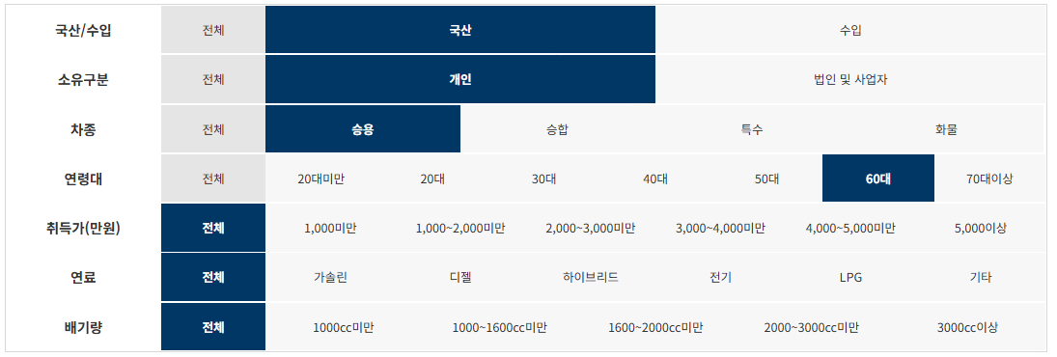

제조사 | 구매모델 | 연료 | 구매대수
현대자동차(주) | 그랜저(GRANDEUR) | 가솔린 | 8,216
현대자동차(주) | 쏘나타(SONATA) | LPG | 7,404
현대자동차(주) | 아반떼(AVANTE) | 가솔린 | 6,141
현대자동차(주) | G80 | 가솔린 | 4,532
현대자동차(주) | 싼타페(SANTAFE) | 디젤 | 4,257
기아자동차(주) | 모닝 | 가솔린 | 4,129
기아자동차(주) | 쏘렌토 | 디젤 | 4,096
현대자동차(주) | 그랜저(GRANDEUR) | LPG | 3,627
기아자동차(주) | 셀토스 | 가솔린 | 3,459
르노삼성자동차(주) | QM6 | LPG | 3,424
현대자동차(주) | 팰리세이드(PALISADE) | 디젤 | 3,166
현대자동차(주) | 쏘나타(SONATA) | 가솔린 | 2,997
현대자동차(주) | 그랜저 하이브리드(GRANDEUR HYBRID) | 하이브리드 | 2,876
기아자동차(주) | K5 | 가솔린 | 2,739
르노삼성자동차(주) | XM3 | 가솔린 | 2,494
한국지엠주식회사 | 스파크 1.0 | 가솔린 | 2,245
현대자동차(주) | 싼타페(SANTAFE) | 가솔린 | 2,149
현대자동차(주) | 투싼(TUCSON) | 가솔린 | 2,100
쌍용자동차(주) | 코란도 | 가솔린 | 2,092
기아자동차(주) | K5 | LPG | 2,042
르노삼성자동차(주) | QM6 | 가솔린 | 1,901
기아자동차(주) | 카니발 | 디젤 | 1,833
기아자동차(주) | K3 | 가솔린 | 1,829
기아자동차(주) | K7 | 가솔린 | 1,814
현대자동차(주) | 코나(KONA) | 가솔린 | 1,789
쌍용자동차(주) | 티볼리 | 가솔린 | 1,650
기아자동차(주) | 모하비 | 디젤 | 1,487
기아자동차(주) | 쏘렌토 하이브리드 | 하이브리드 | 1,462
현대자동차(주) | 팰리세이드(PALISADE) | 가솔린 | 1,451
현대자동차(주) | 베뉴(VENUE) | 가솔린 | 1,447
기아자동차(주) | 레이 | 가솔린 | 1,348
기아자동차(주) | 니로 하이브리드 | 하이브리드 | 1,296
현대자동차(주) | GV80 | 가솔린 | 1,292
현대자동차(주) | 투싼(TUCSON) | 디젤 | 1,233
쌍용자동차(주) | G4 렉스턴 | 디젤 | 1,096
기아자동차(주) | 스포티지 | 디젤 | 917
현대자동차(주) | 코나 일렉트릭 (KONA ELECTRIC) | 전기 | 870
기아자동차(주) | K7 | LPG | 820
한국지엠주식회사 | 트레일블레이저 1.35 TURBO FWD | 가솔린 | 794
현대자동차(주) | GV80 | 디젤 | 790
기아자동차(주) | 스포티지 | 가솔린 | 711
르노삼성자동차(주) | SM6 | 가솔린 | 711
르노삼성자동차(주) | SM6 | LPG | 706
현대자동차(주) | 쏘나타 하이브리드 (SONATA HYBRID) | 하이브리드 | 706
현대자동차(주) | G90 | 가솔린 | 631
기아자동차(주) | 셀토스 | 디젤 | 598
현대자동차(주) | 넥쏘 (NEXO) 수소전기차 | 기타 | 528
기아자동차(주) | K9 | 가솔린 | 502
한국지엠주식회사 | 트랙스 1.4 | 가솔린 | 494
기아자동차(주) | 스토닉 | 가솔린 | 487
기아자동차(주) | K7 하이브리드 | 하이브리드 | 481
현대자동차(주) | G70 | 가솔린 | 479
기아자동차(주) | K5 하이브리드 | 하이브리드 | 474
현대자동차(주) | 투싼 하이브리드(TUCSON HYBRID) | 하이브리드 | 471
현대자동차(주) | 코나 하이브리드(KONA HYBRID) | 하이브리드 | 444
현대자동차(주) | 그랜드 스타렉스(GRAND STAREX) | 디젤 | 395
쌍용자동차(주) | 코란도 | 디젤 | 380
기아자동차(주) | 니로 EV | 전기 | 380
기아자동차(주) | 카니발 리무진 | 디젤 | 369
한국지엠주식회사 | 말리부 1.35 TURBO | 가솔린 | 345
쌍용자동차(주) | 렉스턴 | 디젤 | 300
쌍용자동차(주) | 티볼리 에어 | 가솔린 | 271
한국지엠주식회사 | 트레일블레이저 1.35 TURBO AWD | 가솔린 | 215
현대자동차(주) | 아반떼(AVANTE) | LPG | 193
기아자동차(주) | 카니발 | 가솔린 | 152
기아자동차(주) | 쏘렌토 | 가솔린 | 142
한국지엠주식회사 | 말리부 2.0 TURBO | 가솔린 | 138
르노삼성자동차(주) | SM3 Z.E. | 전기 | 137
현대자동차(주) | 아반떼 Hybrid(AVANTE Hybrid) | 하이브리드 | 135
현대자동차(주) | 아이오닉 일렉트릭(IONIQ ELECTRIC) | 전기 | 124
쌍용자동차(주) | 티볼리 | 디젤 | 114
현대자동차(주) | 코나(KONA) | 디젤 | 110
기아자동차(주) | 카니발 리무진 | 가솔린 | 110
르노삼성자동차(주) | QM6 | 디젤 | 83
기아자동차(주) | 스팅어 | 가솔린 | 82
현대자동차(주) | 아이오닉 하이브리드(IONIQ HYBRID) | 하이브리드 | 72
르노삼성자동차(주) | TWIZY | 전기 | 52
기아자동차(주) | 쏘울 | 가솔린 | 52
기아자동차(주) | 모닝 | LPG | 47
한국지엠주식회사 | 트레일블레이저 1.2 TURBO FWD | 가솔린 | 47
현대자동차(주) | 그랜저 하이브리드 | 하이브리드 | 38
현대자동차(주) | G80 | 디젤 | 37
한국지엠주식회사 | 스파크밴 1.0 | 가솔린 | 37
기아자동차(주) | 카니발 하이리무진 | 디젤 | 36
한국지엠주식회사 | 트랙스 1.6 디젤 | 디젤 | 34
한국지엠주식회사 | 말리부 1.6 DIESEL | 디젤 | 27
기아자동차(주) | 카니발 하이리무진 | 가솔린 | 25
현대자동차(주) | 벨로스터(VELOSTER) | 가솔린 | 24
현대자동차(주) | 벨로스터 N(VELOSTER N) | 가솔린 | 24
기아자동차(주) | K7 | 디젤 | 19
기아자동차(주) | 쏘울 전기차 | 전기 | 19
현대자동차(주) | i30 | 가솔린 | 18
현대자동차(주) | 아반떼 N 라인(AVANTE N Line) | 가솔린 | 15
현대자동차(주) | 그랜드스타렉스리무진(GRAND STAREX) | 디젤 | 13
주식회사 유니캠프 | 유니캠프팝업루프스타렉스캠핑카 | 디젤 | 12
현대자동차(주) | G70 | 디젤 | 11
르노삼성자동차(주) | SM7 | LPG | 10
기아자동차(주) | 니로 PHEV | 하이브리드 | 7
에이스캠퍼 주식회사 | 에이스캠퍼로디캠핑카 | 가솔린 | 5
현대자동차(주) | G90 LIMOUSINE | 가솔린 | 4

국산_승합_20대
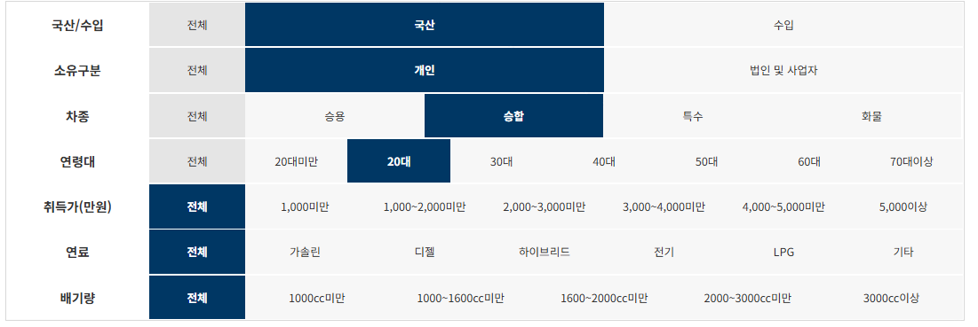

제조사 | 구매모델 | 연료 | 구매대수
현대자동차(주) | 그랜드 스타렉스(GRAND STAREX) | 디젤 | 69
현대자동차(주) | 그랜드스타렉스어린이버스(GRAND STAREX) | LPG | 37
현대자동차(주) | 그랜드스타렉스어린이보호차(GRAND STAREX) | LPG | 35
한국지엠주식회사 | 다마스5인승 | LPG | 26
현대자동차(주) | 그랜드스타렉스어린이버스(GRAND STAREX) | 디젤 | 26
기아자동차(주) | 카니발 | 디젤 | 20
현대자동차(주) | 그랜드스타렉스어린이보호차(GRAND STAREX) | 디젤 | 20
현대자동차(주) | 그랜드 스타렉스(GRAND STAREX) | LPG | 8
(주)아이버스 | 아이버스스타렉스어린이운송차15 | LPG | 5
현대자동차(주) | 그랜드스타렉스캠핑카(GRAND STAREX) | 디젤 | 4
기아자동차(주) | 카니발 | 가솔린 | 4
(주)아이버스 | 아이버스스타렉스어린이운송차 | LPG | 3
현대자동차(주) | 쏠라티(SOLATI) | 디젤 | 3
핵카라반 | 핵캠핑트레일러 | 기타 | 2
컴팩스알브이코리아 주식회사 | 컴팩스캠핑카 | 디젤 | 2
자일상용차 주식회사 | 레스타-어린이운송차 | 디젤 | 2
로드탑 | 로드탑폴딩캠핑트레일러 | 기타 | 1
주식회사 월드알브이 | 코리아디앤아이캠핑트레일러 | 기타 | 1
(주)밴텍디엔씨 | 밴텍라쿤S이동업무차 | 디젤 | 1
창림모아츠(주) | 창림스타렉스하이루프장애인리프트차 | 디젤 | 1
현대자동차(주) | 뉴-카운티 어린이운송차 | 디젤 | 1
현대자동차(주) | 그랜드스타렉스하이루프(GRAND STAREX) | 디젤 | 1
(주)카인드아크코리아 | 카인드캠핑카 | 디젤 | 1
현대자동차(주) | 그랜드스타렉스휠체어슬로프(GRAND STAREX) | 디젤 | 1
현대자동차(주) | 그랜드스타렉스구급차(GRAND STAREX) | 디젤 | 1
현대자동차(주) | 유니버스(UNIVERSE) | 디젤 | 1
현대자동차(주) | 뉴-카운티 | 디젤 | 1
(주)밴텍디엔씨 | 밴텍라쿤S캠핑카 | 디젤 | 1
네오오토 | 네오오토캠핑트레일러 | 기타 | 1

국산_승합_30대
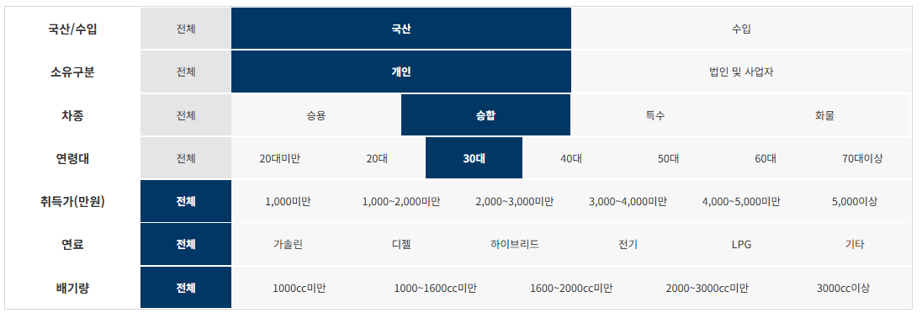

제조사 | 구매모델 | 연료 | 구매대수
현대자동차(주) | 그랜드스타렉스어린이버스(GRAND STAREX) | LPG | 300
현대자동차(주) | 그랜드 스타렉스(GRAND STAREX) | 디젤 | 295
현대자동차(주) | 그랜드스타렉스어린이보호차(GRAND STAREX) | LPG | 234
기아자동차(주) | 카니발 | 디젤 | 139
한국지엠주식회사 | 다마스5인승 | LPG | 98
현대자동차(주) | 그랜드스타렉스어린이보호차(GRAND STAREX) | 디젤 | 94
현대자동차(주) | 그랜드 스타렉스(GRAND STAREX) | LPG | 93
현대자동차(주) | 그랜드스타렉스어린이버스(GRAND STAREX) | 디젤 | 89
(주)아이버스 | 아이버스스타렉스어린이운송차 | LPG | 35
기아자동차(주) | 카니발 | 가솔린 | 33
(주)아이버스 | 아이버스스타렉스어린이운송차15 | LPG | 18
핵카라반 | 핵캠핑트레일러 | 기타 | 18
이에이치엘씨(주) | 이에이치엘씨캠핑트레일러 | 기타 | 10
컴팩스알브이코리아 주식회사 | 컴팩스캠핑카 | 디젤 | 10
현대자동차(주) | 뉴-카운티 어린이운송차 | 디젤 | 8
현대자동차(주) | 그랜드스타렉스캠핑카(GRAND STAREX) | 디젤 | 8
오토캠프 카라반 | 오토캠프카라반토리빅캠핑트레일러 | 기타 | 6
현대자동차(주) | 쏠라티(SOLATI) | 디젤 | 6
자일상용차 주식회사 | 레스타-어린이운송차 | 디젤 | 6
현대자동차(주) | 그랜드스타렉스구급차(GRAND STAREX) | 디젤 | 6
(주)밴텍디엔씨 | 밴텍라쿤S캠핑카 | 디젤 | 5
현대자동차(주) | 뉴-카운티 | 디젤 | 5
현대자동차(주) | 그랜드스타렉스하이루프(GRAND STAREX) | 디젤 | 5
로드탑 | 로드탑폴딩캠핑트레일러 | 기타 | 4
네오오토 | 네오오토캠핑트레일러 | 기타 | 4
현대자동차(주) | 그랜드스타렉스휠체어리프트(GRAND STAREX) | 디젤 | 4
캠핑카 마스터 | 캠핑카마스터하이루프캠핑카 | 디젤 | 4
더킷캠핑(The Kit Camping) | 더킷캠핑트레일러 | 기타 | 4
좋은광고, 애드팩토리 | 애드팩토리캠핑트레일러 | 기타 | 4
(주)에어밴 | 에어밴캠핑트레일러 | 기타 | 4
컴바이컴 금촌점 | 컴바이컴캠핑트레일러 | 기타 | 3
캠핑나들이 주식회사 | 캠핑나들이라온캠핑트레일러 | 기타 | 3
캠핑나들이 주식회사 | 캠핑나들이다온캠핑트레일러 | 기타 | 3
주식회사 프리미엄캠핑카 | 프리미엄캠핑카 | 디젤 | 3
랜더스카라반 | 랜더스캠핑트레일러 | 기타 | 2
주식회사 월드알브이 | 코리아디앤아이캠핑트레일러 | 기타 | 2
주식회사 홍성자동차 | 홍성캠핑트레일러 | 기타 | 2
더블유 캐러밴 | 더블유캐러밴캠핑트레일러 | 기타 | 2
(주)카인드아크코리아 | 카인드캠핑카 | 디젤 | 2
자일상용차 주식회사 | BS090-어린이운송차 | 디젤 | 2
(주)아이버스 | 아이버스스타렉스어린이운송차 | 디젤 | 2
렉스온 주식회사 | 렉스온캠핑트레일러 | 기타 | 2
아우토마린 | 포드E350 | LPG | 1
준이엔지 | 준이엔지 캠핑트레일러 | 기타 | 1
자일상용차 주식회사 | 레스타 | 디젤 | 1
현대자동차(주) | 그랜드스타렉스(GRAND STAREX) | 디젤 | 1
현대자동차(주) | 유니버스(UNIVERSE) | 디젤 | 1
현대자동차(주) | 현대그린시티 | 디젤 | 1
기아자동차(주) | 뉴그랜버드(NEW GRANBIRD) | 디젤 | 1
(주)성우모터스 | 성우그랜드스타렉스일반구급차 | 디젤 | 1
(주)밴텍디엔씨 | 밴텍라쿤S이동업무차 | 디젤 | 1
(주)뉴원이앤씨 | 뉴원어린이운송차 | 디젤 | 1
(주)뉴원이앤씨 | 뉴원맥시밴리무진 | 디젤 | 1
(주) 오텍 | 오텍그랜드스타렉스 일반구급차 | 디젤 | 1
주식회사 케이에스메탈 (K.S Metal Co.,Ltd.) | 캠프마스터캠핑트레일러 | 기타 | 1
주식회사 리버티코리아 | 캠프리버티연개소문캠핑트레일러 | 기타 | 1
주식회사 국도특장 | 국도캠핑트레일러 | 기타 | 1
대운메카텍(주) | 대운메카텍캠핑트레일러 | 기타 | 1
대운메카텍(주) | 대운캠핑트레일러 | 기타 | 1
캠핑 in 레져 | 캠핑in레져HC1캠핑트레일러 | 기타 | 1
엠 스토리지 | 엠스토리지캠핑트레일러 | 기타 | 1
임효진 | LHJ캠핑트레일러 | 기타 | 1
김광수 | 김광수NEW캠핑트레일러 | 기타 | 1

국산_승합_40대
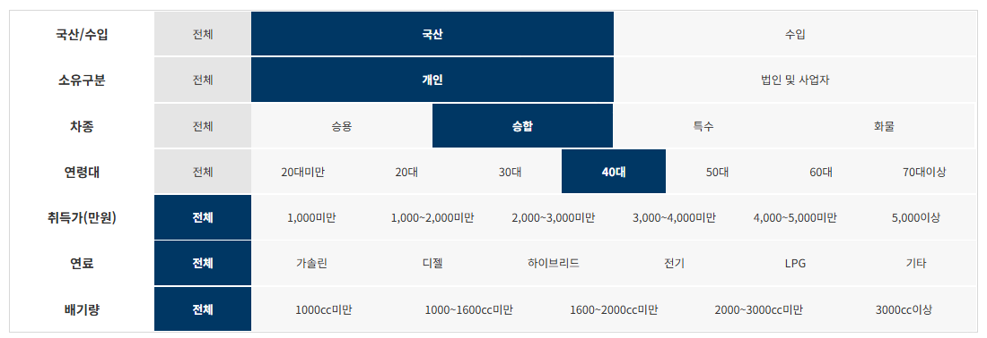

제조사 | 구매모델 | 연료 | 구매대수
현대자동차(주) | 그랜드 스타렉스(GRAND STAREX) | 디젤 | 1,046
현대자동차(주) | 그랜드스타렉스어린이보호차(GRAND STAREX) | LPG | 548
현대자동차(주) | 그랜드스타렉스어린이버스(GRAND STAREX) | LPG | 439
기아자동차(주) | 카니발 | 디젤 | 398
한국지엠주식회사 | 다마스5인승 | LPG | 251
현대자동차(주) | 그랜드 스타렉스(GRAND STAREX) | LPG | 203
현대자동차(주) | 그랜드스타렉스어린이버스(GRAND STAREX) | 디젤 | 155
현대자동차(주) | 그랜드스타렉스어린이보호차(GRAND STAREX) | 디젤 | 105
기아자동차(주) | 카니발 | 가솔린 | 50
현대자동차(주) | 뉴-카운티 | 디젤 | 47
현대자동차(주) | 뉴-카운티 어린이운송차 | 디젤 | 40
(주)아이버스 | 아이버스스타렉스어린이운송차 | LPG | 34
현대자동차(주) | 그랜드스타렉스캠핑카(GRAND STAREX) | 디젤 | 28
현대자동차(주) | 쏠라티(SOLATI) | 디젤 | 25
현대자동차(주) | 그랜드스타렉스구급차(GRAND STAREX) | 디젤 | 22
(주)아이버스 | 아이버스스타렉스어린이운송차15 | LPG | 17
핵카라반 | 핵캠핑트레일러 | 기타 | 17
컴팩스알브이코리아 주식회사 | 컴팩스캠핑카 | 디젤 | 12
자일상용차 주식회사 | 레스타-어린이운송차 | 디젤 | 9
(주)에어밴 | 에어밴캠핑트레일러 | 기타 | 8
(주)밴텍디엔씨 | 밴텍라쿤S캠핑카 | 디젤 | 6
로드탑 | 로드탑폴딩캠핑트레일러 | 기타 | 5
현대자동차(주) | 그랜드스타렉스하이루프(GRAND STAREX) | 디젤 | 5
현대자동차(주) | 이－에어로타운 | 디젤 | 5
창림모아츠(주) | 창림저상슬로프장애인차 | 디젤 | 5
이에이치엘씨(주) | 이에이치엘씨캠핑트레일러 | 기타 | 5
네오오토 | 네오오토캠핑트레일러 | 기타 | 4
현대자동차(주) | 이-카운티 | 디젤 | 4
현대자동차(주) | 그랜드스타렉스휠체어리프트(GRAND STAREX) | 디젤 | 4
현대자동차(주) | 현대그린시티 | 디젤 | 4
현대자동차(주) | 현대그린시티 | 기타 | 3
(주)밴텍디엔씨 | 밴텍라쿤리무진 | 디젤 | 3
오토캠프 카라반 | 오토캠프카라반토리빅캠핑트레일러 | 기타 | 3
주식회사 프리미엄캠핑카 | 프리미엄캠핑카 | 디젤 | 3
주식회사 제일모빌 | 제일모빌이동업무차 | 디젤 | 3
주식회사 월드알브이 | 코리아디앤아이 캠핑트레일러 | 기타 | 3
다음기술 | 다음기술캠핑트레일러 | 기타 | 2
(주) 오텍 | 오텍그랜드스타렉스 특수구급차 | 디젤 | 2
주식회사 빅토리알브이 | 빅토리팝업캠핑카 | 디젤 | 2
자일상용차 주식회사 | BH090 | 디젤 | 2
주식회사 오토홈스 | 오토홈스하이루프스타렉스캠핑카 | 디젤 | 2
현대자동차(주) | 그랜드스타렉스휠체어슬로프(GRAND STAREX) | 디젤 | 2
창림모아츠(주) | 창림카운티장애인리프트버스 | 디젤 | 2
기아자동차(주) | 뉴그랜버드(NEW GRANBIRD) | 디젤 | 2
(주)뉴원이앤씨 | 뉴원맥시밴리무진 | 디젤 | 2
더킷캠핑(The Kit Camping) | 더킷캠핑트레일러 | 기타 | 2
주식회사 월드알브이 | 코리아디앤아이캠핑트레일러 | 기타 | 2
브라더 제이 | 브라더제이캠핑트레일러 | 기타 | 2
준이엔지 | 준이엔지 캠핑트레일러 | 기타 | 2
(주)뉴원이앤씨 | 뉴원어린이차 | LPG | 1
피나클코리아 | 피나클폴딩캠핑트레일러 | 기타 | 1
대운메카텍(주) | 대운캠핑트레일러 | 기타 | 1
주식회사 빅토리알브이 | 빅토리이동업무차 | 디젤 | 1
(주)카인드아크코리아 | 카인드캠핑카 | 디젤 | 1
자일상용차 주식회사 | BS090-어린이운송차 | 디젤 | 1
에이스캠퍼 주식회사 | 에이스캠핑카 | 디젤 | 1
현대자동차(주) | 그랜드스타렉스휠체어리프트(GRAND STAR | 디젤 | 1
현대자동차(주) | 유니버스(UNIVERSE) | 디젤 | 1
창림모아츠(주) | 창림스타렉스슬로프장애인차 | 디젤 | 1
(주)밴텍디엔씨 | 밴텍라쿤S이동업무차 | 디젤 | 1
(주)다온티앤티 | 다온윙스타이동업무차 | 디젤 | 1
(주)다온티앤티 | 다온윙스타캠핑카 | 디젤 | 1
(주)뉴원이앤씨 | 뉴원어린이운송차 | 디젤 | 1
캠핑카 마스터 | 캠핑카마스터하이루프캠핑카 | 디젤 | 1
캠핑카 마스터 | 캠핑카마스터이동업무차 | 디젤 | 1
(주)이지무브 | 이지무브슬로프장애인차(특별교통수단) | 디젤 | 1
(주)아이버스 | 아이버스스타렉스어린이운송차 | 디젤 | 1
복지프랜드 | 복지저상슬로프차량 | 디젤 | 1
기아자동차(주) | 카니발 하이리무진 | 디젤 | 1
(주)성우모터스 | 성우그랜드스타렉스특수구급차(2WD) | 디젤 | 1
(주)성우모터스 | 성우그랜드스타렉스일반구급차 | 디젤 | 1
(주) 오텍 | 오텍그랜드스타렉스 장애인차(특별교통수단) | 디젤 | 1
주식회사 리버티코리아 | 캠프리버티연개소문캠핑트레일러 | 기타 | 1
캠핑나들이 주식회사 | 캠핑나들이라온캠핑트레일러 | 기타 | 1
주식회사 힐링코리아 | 아드리아(ADRIA)캠핑트레일러 | 기타 | 1
주식회사 시온캠핑카 | 시온캠핑트레일러 | 기타 | 1
컴바이컴 금촌점 | 컴바이컴캠핑트레일러 | 기타 | 1
카라반 스테이션 | 카라반스테이션캠핑트레일러 | 기타 | 1
렉스온 주식회사 | 렉스온캠핑트레일러 | 기타 | 1
씨티보이이엔지 | 씨티캠핑트레일러 | 기타 | 1
몬스터 카라반 | 몬스터캠핑트레일러 | 기타 | 1
이삭헤리티즈 | 이삭헤리티즈캠핑트레일러 | 기타 | 1
조은자동차 | 조은자동차캠핑트레일러 | 기타 | 1
신한물산 | 신한물산캠핑트레일러 | 기타 | 1
RV Land | RV LAND 375ST캠핑트레일러 | 기타 | 1
(주)뉴원이앤씨 | 뉴원맥시밴리무진 | LPG | 1

국산_승합_50대
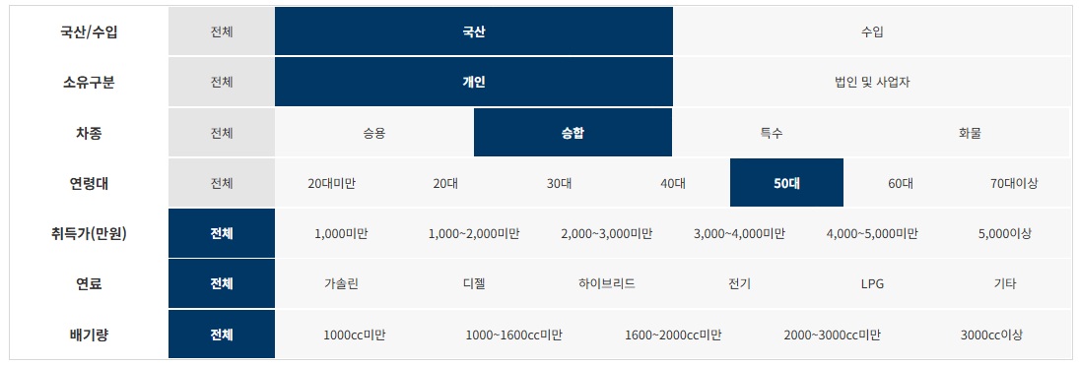

제조사 | 구매모델 | 연료 | 구매대수
현대자동차(주) | 그랜드 스타렉스(GRAND STAREX) | 디젤 | 1,816
한국지엠주식회사 | 다마스5인승 | LPG | 386
기아자동차(주) | 카니발 | 디젤 | 379
현대자동차(주) | 그랜드스타렉스어린이보호차(GRAND STAREX) | LPG | 375
현대자동차(주) | 그랜드스타렉스어린이버스(GRAND STAREX) | LPG | 372
현대자동차(주) | 그랜드 스타렉스(GRAND STAREX) | LPG | 346
현대자동차(주) | 그랜드스타렉스어린이버스(GRAND STAREX) | 디젤 | 155
현대자동차(주) | 뉴-카운티 어린이운송차 | 디젤 | 104
현대자동차(주) | 그랜드스타렉스어린이보호차(GRAND STAREX) | 디젤 | 99
현대자동차(주) | 그랜드스타렉스캠핑카(GRAND STAREX) | 디젤 | 60
현대자동차(주) | 뉴-카운티 | 디젤 | 54
현대자동차(주) | 쏠라티(SOLATI) | 디젤 | 49
기아자동차(주) | 카니발 | 가솔린 | 40
자일상용차 주식회사 | 레스타-어린이운송차 | 디젤 | 34
현대자동차(주) | 그랜드스타렉스구급차(GRAND STAREX) | 디젤 | 31
(주)밴텍디엔씨 | 밴텍라쿤S캠핑카 | 디젤 | 20
현대자동차(주) | 이－에어로타운 | 디젤 | 20
현대자동차(주) | 그랜드스타렉스하이루프(GRAND STAREX) | 디젤 | 12
(주)아이버스 | 아이버스스타렉스어린이운송차 | LPG | 9
(주)아이버스 | 아이버스스타렉스어린이운송차15 | LPG | 8
현대자동차(주) | 현대그린시티 | 기타 | 7
캠핑카 마스터 | 캠핑카마스터하이루프캠핑카 | 디젤 | 6
현대자동차(주) | 유니버스(UNIVERSE) | 디젤 | 6
(주)밴텍디엔씨 | 밴텍라쿤S이동업무차 | 디젤 | 5
현대자동차(주) | 현대그린시티 | 디젤 | 5
컴팩스알브이코리아 주식회사 | 컴팩스캠핑카 | 디젤 | 5
주식회사 프리미엄캠핑카 | 프리미엄캠핑카 | 디젤 | 4
대운메카텍(주) | 대운메카텍캠핑트레일러 | 기타 | 3
자일상용차 주식회사 | BS090-어린이운송차 | 디젤 | 3
자일상용차 주식회사 | 레스타 | 디젤 | 3
(주)밴텍디엔씨 | 밴텍라쿤리무진 | 디젤 | 3
현대자동차(주) | 뉴슈퍼에어로시티 | 디젤 | 3
현대자동차(주) | 그랜드스타렉스휠체어리프트(GRAND STAREX) | 디젤 | 3
현대자동차(주) | 유니시티(UNICITY) | 디젤 | 3
창림모아츠(주) | 창림저상슬로프장애인차 | 디젤 | 3
두레특장 | 두레캠핑트레일러 | 기타 | 2
자일상용차 주식회사 | BS106 | 디젤 | 2
주식회사 제일모빌 | 제일모빌이동업무차 | 디젤 | 2
현대자동차(주) | 그랜드스타렉스(GRAND STAREX) | 디젤 | 2
창림모아츠(주) | 창림카운티장애인리프트버스 | 디젤 | 2
창림모아츠(주) | 창림쏠라티리프트장애인차 | 디젤 | 2
기아자동차(주) | 뉴그랜버드(NEW GRANBIRD) | 디젤 | 2
(주)뉴원이앤씨 | 뉴원어린이운송차 | 디젤 | 2
(주)뉴원이앤씨 | 뉴원맥시밴리무진 | 디젤 | 2
(주)아이버스 | 아이버스스타렉스어린이운송차 | 디젤 | 2
주식회사 빅토리알브이 | 빅토리팝업캠핑카 | 디젤 | 2
(주) 오텍 | 오텍그랜드스타렉스 일반구급차 | 디젤 | 2
(주) 오텍 | 오텍그랜드스타렉스 장애인차(특별교통수단) | LPG | 1
(주)뉴원이앤씨 | 뉴원어린이차 | LPG | 1
(주)에어밴 | 에어밴캠핑트레일러 | 기타 | 1
주식회사 월드알브이 | 코리아디앤아이캠핑트레일러 | 기타 | 1
성진테크 | 성진하이루프스타렉스 | 디젤 | 1
(주) 오텍 | 오텍카니발 장애인차(특별교통수단) | 디젤 | 1
디오캠핑카 | 디오캠핑카 | 디젤 | 1
현대자동차(주) | 그랜드스타렉스특수구급차(GRAND STAREX) | 디젤 | 1
현대자동차(주) | 유니버스장애인차 | 디젤 | 1
현대자동차(주) | 이-카운티 | 디젤 | 1
창림모아츠(주) | 창림스타렉스하이루프장애인리프트차 | 디젤 | 1
창림모아츠(주) | 창림유니버스휠체어리프트버스 | 디젤 | 1
(주)다온티앤티 | 다온윙스타이동업무차 | 디젤 | 1
(주)이지무브 | 이지무브슬로프장애인차(특별교통수단) | 디젤 | 1
씨월드캠핑 | 씨월드리맥ST-2캠핑카 | 디젤 | 1
복지프랜드 | 복지저상슬로프차량 | 디젤 | 1
(주)카인드아크코리아 | 카인드캠핑카 | 디젤 | 1
자일상용차 주식회사 | BH090 | 디젤 | 1
바나나알브이 코리아 | 바나나알브이캠핑카 | 디젤 | 1
주식회사 제일모빌 | 제일모빌캠핑카 | 디젤 | 1
주식회사 오토홈스 | 오토홈스하이루프스타렉스캠핑카 | 디젤 | 1
주식회사 스페이스 | 스페이스이동업무차 | 디젤 | 1
(주)패밀리카라반 | 패밀리하이루프스타렉스 | 디젤 | 1
(주)케이씨모터스 | 케이씨모터스노블클라쎄쏠라티S11 | 디젤 | 1
현대자동차(주) | 그랜드스타렉스휠체어슬로프(GRAND STAREX) | 디젤 | 1
(주)하비스 | 하비스캠핑카 | 디젤 | 1
(주) 오텍 | 오텍그랜드스타렉스 장애인차 | 디젤 | 1
(주) 오텍 | 오텍유니시티 장애인차 | 디젤 | 1
듀오탑 | 듀오탑캠핑카 | 디젤 | 1
레저카라반 | 레저카라반캠핑트레일러 | 기타 | 1
네오오토 | 네오오토캠핑트레일러 | 기타 | 1
창림모아츠(주) | 창림스타렉스슬로프장애인차 | LPG | 1

국산_승합_60대
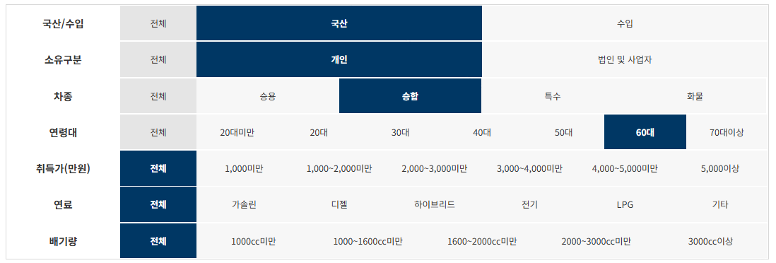

제조사 | 구매모델 | 연료 | 구매대수
현대자동차(주) | 그랜드 스타렉스(GRAND STAREX) | 디젤 | 1,150
현대자동차(주) | 그랜드 스타렉스(GRAND STAREX) | LPG | 276
한국지엠주식회사 | 다마스5인승 | LPG | 265
기아자동차(주) | 카니발 | 디젤 | 189
현대자동차(주) | 그랜드스타렉스어린이버스(GRAND STAREX) | LPG | 179
현대자동차(주) | 그랜드스타렉스어린이보호차(GRAND STAREX) | LPG | 107
현대자동차(주) | 그랜드스타렉스어린이버스(GRAND STAREX) | 디젤 | 79
현대자동차(주) | 뉴-카운티 어린이운송차 | 디젤 | 68
현대자동차(주) | 뉴-카운티 | 디젤 | 56
현대자동차(주) | 쏠라티(SOLATI) | 디젤 | 41
현대자동차(주) | 그랜드스타렉스어린이보호차(GRAND STAREX) | 디젤 | 35
현대자동차(주) | 그랜드스타렉스캠핑카(GRAND STAREX) | 디젤 | 32
기아자동차(주) | 카니발 | 가솔린 | 27
현대자동차(주) | 현대그린시티 | 디젤 | 22
현대자동차(주) | 이－에어로타운 | 디젤 | 16
(주)밴텍디엔씨 | 밴텍라쿤S캠핑카 | 디젤 | 15
자일상용차 주식회사 | 레스타-어린이운송차 | 디젤 | 15
컴팩스알브이코리아 주식회사 | 컴팩스캠핑카 | 디젤 | 12
현대자동차(주) | 그랜드스타렉스구급차(GRAND STAREX) | 디젤 | 11
현대자동차(주) | 그랜드스타렉스하이루프(GRAND STAREX) | 디젤 | 7
캠핑카 마스터 | 캠핑카마스터하이루프캠핑카 | 디젤 | 6
(주)뉴원이앤씨 | 뉴원어린이운송차 | 디젤 | 6
(주)밴텍디엔씨 | 밴텍라쿤리무진 | 디젤 | 5
현대자동차(주) | 유니시티(UNICITY) | 디젤 | 5
(주)아이버스 | 아이버스스타렉스어린이운송차 | LPG | 4
(주)아이버스 | 아이버스스타렉스어린이운송차15 | LPG | 4
현대자동차(주) | 현대그린시티 | 기타 | 4
기아자동차(주) | 뉴그랜버드(NEW GRANBIRD) | 디젤 | 4
(주)뉴원이앤씨 | 뉴원맥시밴리무진 | 디젤 | 4
(주)뉴원이앤씨 | 뉴원어린이차 | LPG | 3
현대자동차(주) | 그랜드스타렉스휠체어리프트(GRAND STAREX) | 디젤 | 3
현대자동차(주) | 유니버스(UNIVERSE) | 디젤 | 3
듀오탑 | 듀오탑캠핑카 | 디젤 | 2
주식회사 프리미엄캠핑카 | 프리미엄캠핑카 | 디젤 | 2
(주)카인드아크코리아 | 카인드캠핑카 | 디젤 | 2
자일상용차 주식회사 | 레스타 | 디젤 | 2
주식회사 오토홈스 | 오토홈스하이루프스타렉스캠핑카 | 디젤 | 2
(주)밴텍디엔씨 | 밴텍라쿤S이동업무차 | 디젤 | 2
(주) 오텍 | 오텍유니버스 장애인차 | 디젤 | 2
다음기술 | 다음기술캠핑트레일러 | 기타 | 1
준이엔지 | 준이엔지 캠핑트레일러 | 기타 | 1
(주)에어밴 | 에어밴캠핑트레일러 | 기타 | 1
(주) 오텍 | 오텍카니발 장애인차(특별교통수단) | 디젤 | 1
기아자동차(주) | 카니발 하이리무진 | 디젤 | 1
창림모아츠(주) | 창림쏠라티리프트장애인차 | 디젤 | 1
주식회사 나인인디에어 | 나인인디에어캠핑카 | 디젤 | 1
제일베스트캠핑카(주) | 제일베스트캠핑카 | 디젤 | 1
(주)카인드아크코리아 | 카인드아크코리아캠핑카 | 디젤 | 1
(주)카인드아크코리아 | 카인드스타렉스캠핑카 | 디젤 | 1
자일상용차 주식회사 | BS090-어린이운송차 | 디젤 | 1
현대자동차(주) | 에어로타운장애인차 | 디젤 | 1
현대자동차(주) | 유니버스장애인차 | 디젤 | 1
현대자동차(주) | 이-카운티 | 디젤 | 1
창림모아츠(주) | 창림스타렉스슬로프장애인차 | 디젤 | 1
주식회사 엠케이카라반 | 엠케이스타렉스캠핑카 | 디젤 | 1
주식회사 빅토리알브이 | 빅토리이동업무차 | 디젤 | 1
창림모아츠(주) | 창림스타렉스리프트차 | 디젤 | 1
캠핑카 마스터 | 캠핑카마스터이동업무차 | 디젤 | 1
(주)비에프엘 | 비에프엘트랜스이동업무차 | 디젤 | 1
오토캠프 카라반 | 오토캠프카라반토리빅캠핑트레일러 | 기타 | 1
주식회사 월드알브이 | 코리아디앤아이캠핑트레일러 | 기타 | 1
레저카라반 | 레저카라반캠핑트레일러 | 기타 | 1
캠핑카이야기 | 캠핑카이야기캠핑트레일러 | 기타 | 1

수입_승용_20대
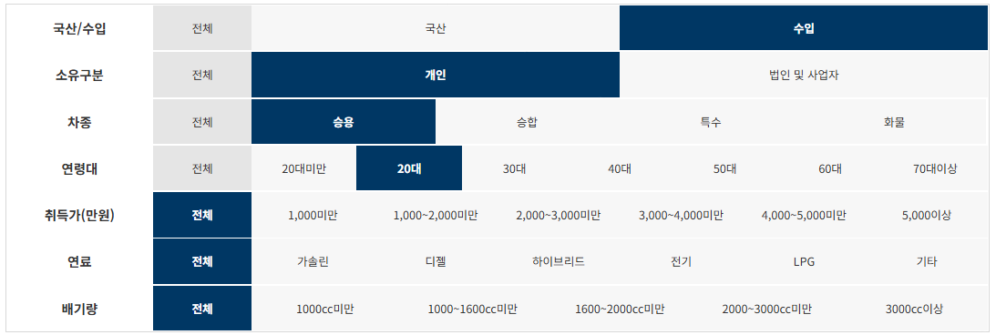

제조사 | 구매모델 | 연료 | 구매대수
아우디폭스바겐코리아(주) | Tiguan 2.0 TDI | 디젤 | 617
테슬라코리아 유한회사 | Model 3 Long Range | 전기 | 451
메르세데스벤츠코리아(주) | 벤츠 A220 Sedan | 가솔린 | 366
메르세데스벤츠코리아(주) | Mercedes-Benz CLA250 4MATIC | 가솔린 | 351
아우디폭스바겐코리아(주) | Jetta 1.4 TSI | 가솔린 | 339
비엠더블유코리아(주) | BMW 320i | 가솔린 | 273
테슬라코리아 유한회사 | Model 3 Standard Range Plus RWD | 전기 | 271
메르세데스벤츠코리아(주) | Mercedes-Benz C200 | 가솔린 | 260
비엠더블유코리아(주) | BMW 520i Luxury | 가솔린 | 242
르노삼성자동차(주) | CAPTUR | 가솔린 | 229
아우디폭스바겐코리아(주) | A4 40 TFSI | 가솔린 | 226
메르세데스벤츠코리아(주) | Mercedes-Benz E250 | 가솔린 | 216
비엠더블유코리아(주) | BMW 520d M Sport Package | 디젤 | 193
에프씨에이코리아(주) | 짚 레니게이드 2.4 FWD | 가솔린 | 193
메르세데스벤츠코리아(주) | Mercedes-Benz E 250 | 가솔린 | 186
비엠더블유코리아(주) | BMW 520i M Sport Package | 가솔린 | 181
비엠더블유코리아(주) | BMW 520i | 가솔린 | 176
포드세일즈서비스코리아(유) | Explorer 2.3 | 가솔린 | 176
(주)볼보자동차코리아 | 볼보 XC40B4 AWD | 하이브리드 | 161
비엠더블유코리아(주) | BMW 320i M Sport Package | 가솔린 | 158
아우디폭스바겐코리아(주) | A6 40 TDI | 디젤 | 156
비엠더블유코리아(주) | MINI Cooper(16 17 18) | 가솔린 | 156
아우디폭스바겐코리아(주) | Arteon 2.0 TDI | 디젤 | 149
비엠더블유코리아(주) | MINI Cooper Clubman(17 18 19) | 가솔린 | 139
비엠더블유코리아(주) | MINI Cooper five-door(16 17 18) | 가솔린 | 131
비엠더블유코리아(주) | MINI Cooper five-door(15) | 가솔린 | 128
아우디폭스바겐코리아(주) | A5 Sportback 45 TFSI quattro | 가솔린 | 128
비엠더블유코리아(주) | BMW 530i M Sport Package | 가솔린 | 126
아우디폭스바겐코리아(주) | A6 45 TFSI | 가솔린 | 123
비엠더블유코리아(주) | MINI Cooper(15) | 가솔린 | 122
메르세데스벤츠코리아(주) | Mercedes-Benz E 300 4MATIC | 가솔린 | 119
한국닛산(주) | Altima 2.5 | 가솔린 | 111
아우디폭스바겐코리아(주) | A6 45 TFSI quattro | 가솔린 | 108
아우디폭스바겐코리아(주) | Q3 35 TDI | 디젤 | 103
(주)볼보자동차코리아 | 볼보 S60T5 | 가솔린 | 103
메르세데스벤츠코리아(주) | Mercedes-Benz GLA250 4MATIC | 가솔린 | 101
에프씨에이코리아(주) | 짚 레니게이드 1.6 | 디젤 | 100
에프씨에이코리아(주) | 짚 랭글러 루비콘 | 가솔린 | 100
비엠더블유코리아(주) | BMW X4 xDrive20i M Sport X | 가솔린 | 99
에프씨에이코리아(주) | 짚 랭글러 사하라 | 가솔린 | 99
아우디폭스바겐코리아(주) | Tiguan 2.0 TDI 4Motion | 디젤 | 94
비엠더블유코리아(주) | MINI Cooper five-door | 가솔린 | 92
아우디폭스바겐코리아(주) | A3 40 TFSI | 가솔린 | 91
비엠더블유코리아(주) | BMW 320d | 디젤 | 90
비엠더블유코리아(주) | MINI Cooper Countryman(18) | 가솔린 | 89
(주)볼보자동차코리아 | 볼보 XC40T4 AWD | 가솔린 | 87
비엠더블유코리아(주) | BMW X4 xDrive20d M Sport Package | 디젤 | 86
비엠더블유코리아(주) | BMW 530i | 가솔린 | 85
한국토요타자동차(주) | 렉서스 ES300h | 하이브리드 | 75
메르세데스벤츠코리아(주) | Mercedes-Benz E 300 | 가솔린 | 74
비엠더블유코리아(주) | BMW 320d Gran Turismo RDE2 | 디젤 | 69
(주)볼보자동차코리아 | 볼보 S60B5 | 하이브리드 | 69
메르세데스벤츠코리아(주) | Mercedes-Benz GLC300 4MATIC Coupe | 가솔린 | 69
포드세일즈서비스코리아(유) | Mustang 2.3 Coupe | 가솔린 | 68
비엠더블유코리아(주) | BMW 320d Gran Turismo M Sport Package RDE2 | 디젤 | 66
한국지엠주식회사 | CHEVROLET TRAVERSE AWD | 가솔린 | 65
한국지엠주식회사 | CHEVROLET BOLT EV | 전기 | 63
에프씨에이코리아(주) | 짚 체로키 2.4 AWD | 가솔린 | 63
비엠더블유코리아(주) | BMW X4 xDrive20i | 가솔린 | 63
메르세데스벤츠코리아(주) | Mercedes-Benz E220 d 4MATIC | 디젤 | 62
비엠더블유코리아(주) | BMW 530i xDrive M Sport Package | 가솔린 | 62
메르세데스벤츠코리아(주) | Mercedes-Benz GLC300 e 4MATIC Coupe | 하이브리드 | 61
비엠더블유코리아(주) | BMW M340i | 가솔린 | 60
비엠더블유코리아(주) | BMW 320d M Sport Package | 디젤 | 59
메르세데스벤츠코리아(주) | 벤츠 E220 d | 디젤 | 59
아우디폭스바겐코리아(주) | Q3 Sportback 35 TDI | 디젤 | 57
메르세데스벤츠코리아(주) | 벤츠 A220 | 가솔린 | 56
비엠더블유코리아(주) | BMW 320d Gran Turismo | 디젤 | 54
메르세데스벤츠코리아(주) | Mercedes-Benz CLS300 d | 디젤 | 54
비엠더블유코리아(주) | BMW X3 xDrive20d M Sport Package | 디젤 | 54
한국토요타자동차(주) | 렉서스 UX250h 2WD | 하이브리드 | 53
한국토요타자동차(주) | 토요타 Camry Hybrid | 하이브리드 | 53
메르세데스벤츠코리아(주) | Mercedes-Benz A250 4MATIC | 가솔린 | 52
아우디폭스바겐코리아(주) | A6 40 TDI quattro | 디젤 | 48
비엠더블유코리아(주) | BMW 320i Luxury | 가솔린 | 48
비엠더블유코리아(주) | MINI Cooper Countryman | 가솔린 | 48
아우디폭스바겐코리아(주) | Tiguan Allspace 2.0 TDI | 디젤 | 47
비엠더블유코리아(주) | MINI Cooper | 가솔린 | 46
한불모터스(주) | Peugeot 3008 1.5 BlueHDi | 디젤 | 45
메르세데스벤츠코리아(주) | Mercedes-Benz GLC300 4MATIC | 가솔린 | 45
한국토요타자동차(주) | 토요타 RAV4 Hybrid 2WD | 하이브리드 | 45
비엠더블유코리아(주) | BMW 118d | 디젤 | 44
비엠더블유코리아(주) | BMW 330e | 하이브리드 | 44
테슬라코리아 유한회사 | Model 3 Performance | 전기 | 44
비엠더블유코리아(주) | BMW X1 xDrive18d Advantage | 디젤 | 43
비엠더블유코리아(주) | BMW X3 xDrive20i Luxury | 가솔린 | 43
(주)볼보자동차코리아 | 볼보 V60CCT5 AWD | 가솔린 | 43
주식회사 캠시스 | CEVO-C | 전기 | 41
혼다코리아(주) | ACCORD 1.5T | 가솔린 | 41
한국토요타자동차(주) | 토요타 Prius 2WD | 하이브리드 | 41
혼다코리아(주) | ACCORD HYBRID | 하이브리드 | 41
메르세데스벤츠코리아(주) | 벤츠 C200 Cabriolet | 가솔린 | 41
비엠더블유코리아(주) | BMW 118d Sport | 디젤 | 40
포드세일즈서비스코리아(유) | Mustang 2.3 Convertible | 가솔린 | 40
메르세데스벤츠코리아(주) | Mercedes-Benz GLB250 4MATIC | 가솔린 | 40
비엠더블유코리아(주) | MINI Cooper Clubman | 가솔린 | 40
한국지엠주식회사 | CHEVROLET EQUINOX FWD | 디젤 | 39
메르세데스벤츠코리아(주) | 벤츠 C220 d 4MATIC | 디젤 | 39
비엠더블유코리아(주) | BMW 530i Luxury | 가솔린 | 38
아우디폭스바겐코리아(주) | A6 45 TDI quattro | 하이브리드 | 38

수입_승용_30대
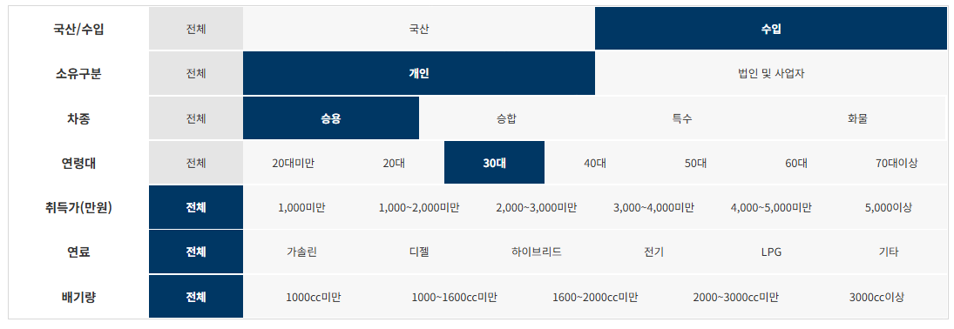

제조사 | 구매모델 | 연료 | 구매대수
아우디폭스바겐코리아(주) | Tiguan 2.0 TDI | 디젤 | 3,134
테슬라코리아 유한회사 | Model 3 Long Range | 전기 | 2,235
포드세일즈서비스코리아(유) | Explorer 2.3 | 가솔린 | 1,792
메르세데스벤츠코리아(주) | Mercedes-Benz E250 | 가솔린 | 1,327
비엠더블유코리아(주) | BMW 520i Luxury | 가솔린 | 1,278
한국지엠주식회사 | CHEVROLET TRAVERSE AWD | 가솔린 | 1,181
메르세데스벤츠코리아(주) | Mercedes-Benz E 250 | 가솔린 | 1,168
메르세데스벤츠코리아(주) | 벤츠 A220 Sedan | 가솔린 | 1,002
테슬라코리아 유한회사 | Model 3 Standard Range Plus RWD | 전기 | 899
메르세데스벤츠코리아(주) | Mercedes-Benz E 300 4MATIC | 가솔린 | 892
아우디폭스바겐코리아(주) | Jetta 1.4 TSI | 가솔린 | 848
비엠더블유코리아(주) | BMW 520i M Sport Package | 가솔린 | 801
아우디폭스바겐코리아(주) | A6 40 TDI | 디젤 | 772
메르세데스벤츠코리아(주) | Mercedes-Benz C200 | 가솔린 | 735
메르세데스벤츠코리아(주) | Mercedes-Benz CLA250 4MATIC | 가솔린 | 694
비엠더블유코리아(주) | BMW 530i M Sport Package | 가솔린 | 652
한국토요타자동차(주) | 렉서스 ES300h | 하이브리드 | 636
아우디폭스바겐코리아(주) | A6 45 TFSI | 가솔린 | 623
아우디폭스바겐코리아(주) | Tiguan Allspace 2.0 TDI | 디젤 | 622
아우디폭스바겐코리아(주) | Arteon 2.0 TDI | 디젤 | 621
비엠더블유코리아(주) | BMW 520i | 가솔린 | 597
비엠더블유코리아(주) | BMW 520d M Sport Package | 디젤 | 595
메르세데스벤츠코리아(주) | Mercedes-Benz E 300 | 가솔린 | 591
(주)볼보자동차코리아 | 볼보 XC40B4 AWD | 하이브리드 | 547
비엠더블유코리아(주) | BMW X3 xDrive20i Luxury | 가솔린 | 523
아우디폭스바겐코리아(주) | A6 45 TFSI quattro | 가솔린 | 492
(주)볼보자동차코리아 | 볼보 V60CCT5 AWD | 가솔린 | 491
아우디폭스바겐코리아(주) | A4 40 TFSI | 가솔린 | 490
메르세데스벤츠코리아(주) | Mercedes-Benz GLC300 4MATIC | 가솔린 | 471
아우디폭스바겐코리아(주) | Tiguan 2.0 TDI 4Motion | 디젤 | 447
비엠더블유코리아(주) | BMW X3 xDrive20d M Sport Package | 디젤 | 440
르노삼성자동차(주) | CAPTUR | 가솔린 | 432
비엠더블유코리아(주) | MINI Cooper Clubman(17 18 19) | 가솔린 | 429
(주)볼보자동차코리아 | 볼보 XC40T4 AWD | 가솔린 | 419
메르세데스벤츠코리아(주) | Mercedes-Benz E350 4MATIC | 하이브리드 | 408
비엠더블유코리아(주) | BMW 320i | 가솔린 | 400
(주)볼보자동차코리아 | 볼보 S60T5 | 가솔린 | 398
아우디폭스바겐코리아(주) | Q3 35 TDI | 디젤 | 391
메르세데스벤츠코리아(주) | Mercedes-Benz GLC300 4MATIC Coupe | 가솔린 | 372
메르세데스벤츠코리아(주) | Mercedes-Benz E220 d 4MATIC | 디젤 | 360
비엠더블유코리아(주) | BMW 530i | 가솔린 | 360
에프씨에이코리아(주) | 짚 레니게이드 2.4 FWD | 가솔린 | 359
비엠더블유코리아(주) | BMW X4 xDrive20i M Sport X | 가솔린 | 344
비엠더블유코리아(주) | BMW 530i xDrive M Sport Package | 가솔린 | 342
비엠더블유코리아(주) | MINI Cooper five-door(15) | 가솔린 | 339
에프씨에이코리아(주) | 짚 랭글러 루비콘 | 가솔린 | 338
한국닛산(주) | Altima 2.5 | 가솔린 | 331
메르세데스벤츠코리아(주) | 벤츠 E220 d | 디젤 | 323
비엠더블유코리아(주) | BMW 320d Gran Turismo RDE2 | 디젤 | 317
비엠더블유코리아(주) | MINI Cooper five-door(16 17 18) | 가솔린 | 313
비엠더블유코리아(주) | BMW 320d Gran Turismo M Sport Package RDE2 | 디젤 | 310
(주)볼보자동차코리아 | 볼보 XC60T8 AWD | 하이브리드 | 309
비엠더블유코리아(주) | BMW 530i Luxury | 가솔린 | 304
아우디폭스바겐코리아(주) | Q5 45 TFSI quattro | 가솔린 | 291
비엠더블유코리아(주) | MINI Cooper(16 17 18) | 가솔린 | 288
한국지엠주식회사 | CHEVROLET BOLT EV | 전기 | 281
(주)볼보자동차코리아 | 볼보 XC60D5 AWD | 디젤 | 279
메르세데스벤츠코리아(주) | Mercedes-Benz GLB250 4MATIC | 가솔린 | 274
메르세데스벤츠코리아(주) | Mercedes-Benz GLA250 4MATIC | 가솔린 | 272
비엠더블유코리아(주) | BMW X4 xDrive20d M Sport Package | 디젤 | 268
비엠더블유코리아(주) | MINI Cooper Countryman(18) | 가솔린 | 268
비엠더블유코리아(주) | BMW 620d M Sport Package | 디젤 | 265
포르쉐코리아 주식회사 | 카이엔 | 가솔린 | 265
메르세데스벤츠코리아(주) | Mercedes-Benz CLS300 d | 디젤 | 265
메르세데스벤츠코리아(주) | Mercedes-Benz GLC300 e 4MATIC Coupe | 하이브리드 | 264
테슬라코리아 유한회사 | Model 3 Performance | 전기 | 258
아우디폭스바겐코리아(주) | A5 Sportback 45 TFSI quattro | 가솔린 | 255
한국토요타자동차(주) | 토요타 RAV4 Hybrid 2WD | 하이브리드 | 248
아우디폭스바겐코리아(주) | A6 40 TDI quattro | 디젤 | 243
에프씨에이코리아(주) | 짚 랭글러 사하라 | 가솔린 | 236
(주)볼보자동차코리아 | 볼보 V60CCB5 AWD | 하이브리드 | 236
한국토요타자동차(주) | 토요타 Camry Hybrid | 하이브리드 | 232
비엠더블유코리아(주) | MINI Cooper(15) | 가솔린 | 231
메르세데스벤츠코리아(주) | Mercedes-Benz E300 e 4MATIC | 하이브리드 | 226
메르세데스벤츠코리아(주) | Mercedes-Benz GLB220 | 가솔린 | 224
비엠더블유코리아(주) | BMW X5 xDrive30d M Sport Package | 디젤 | 223
에프씨에이코리아(주) | 짚 체로키 2.4 AWD | 가솔린 | 223
비엠더블유코리아(주) | BMW 630i xDrive | 가솔린 | 218
메르세데스벤츠코리아(주) | 벤츠 A220 | 가솔린 | 218
에프씨에이코리아(주) | 짚그랜드체로키 | 가솔린 | 217
아우디폭스바겐코리아(주) | A7 55 TFSI quattro | 하이브리드 | 216
비엠더블유코리아(주) | BMW 520d xDrive M Sport Package | 디젤 | 215
(주)볼보자동차코리아 | 볼보 S60B5 | 하이브리드 | 211
포르쉐코리아 주식회사 | 카이엔 COUPE (5인승) | 가솔린 | 210
혼다코리아(주) | ACCORD HYBRID | 하이브리드 | 209
한국지엠주식회사 | CHEVROLET EQUINOX FWD | 디젤 | 205
비엠더블유코리아(주) | BMW 530e | 하이브리드 | 204
아우디폭스바겐코리아(주) | Q5 40 TDI quattro | 디젤 | 200
메르세데스벤츠코리아(주) | Mercedes-Benz GLE 450 4MATIC | 하이브리드 | 199
메르세데스벤츠코리아(주) | Mercedes-Benz GLC300 e 4MATIC | 하이브리드 | 197
비엠더블유코리아(주) | BMW 520d Luxury | 디젤 | 194
아우디폭스바겐코리아(주) | A3 40 TFSI | 가솔린 | 191
한국토요타자동차(주) | 토요타 RAV4 Hybrid AWD | 하이브리드 | 189
(주)볼보자동차코리아 | 볼보 XC60T6 AWD | 가솔린 | 188
포드세일즈서비스코리아(유) | Lincoln Aviator 3.0 | 가솔린 | 184
한국토요타자동차(주) | 렉서스 UX250h 2WD | 하이브리드 | 179
비엠더블유코리아(주) | BMW 320d Gran Turismo Luxury RDE2 | 디젤 | 174
비엠더블유코리아(주) | MINI Cooper five-door | 가솔린 | 174
비엠더블유코리아(주) | BMW 320d Gran Turismo | 디젤 | 172
비엠더블유코리아(주) | BMW X4 xDrive20i | 가솔린 | 172

수입_승용_40대
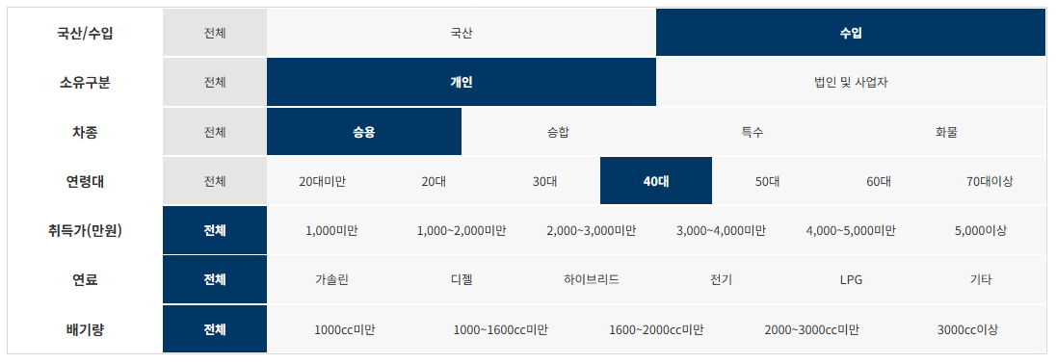

제조사 | 구매모델 | 연료 | 구매대수
아우디폭스바겐코리아(주) | Tiguan 2.0 TDI | 디젤 | 2,155
포드세일즈서비스코리아(유) | Explorer 2.3 | 가솔린 | 1,739
테슬라코리아 유한회사 | Model 3 Long Range | 전기 | 1,546
메르세데스벤츠코리아(주) | Mercedes-Benz E 300 4MATIC | 가솔린 | 1,399
한국지엠주식회사 | CHEVROLET TRAVERSE AWD | 가솔린 | 1,388
메르세데스벤츠코리아(주) | Mercedes-Benz E 250 | 가솔린 | 1,273
한국토요타자동차(주) | 렉서스 ES300h | 하이브리드 | 1,233
메르세데스벤츠코리아(주) | Mercedes-Benz E250 | 가솔린 | 1,180
비엠더블유코리아(주) | BMW 520i Luxury | 가솔린 | 939
아우디폭스바겐코리아(주) | A6 40 TDI | 디젤 | 753
메르세데스벤츠코리아(주) | 벤츠 A220 Sedan | 가솔린 | 740
메르세데스벤츠코리아(주) | Mercedes-Benz C200 | 가솔린 | 677
테슬라코리아 유한회사 | Model 3 Standard Range Plus RWD | 전기 | 628
아우디폭스바겐코리아(주) | Jetta 1.4 TSI | 가솔린 | 604
아우디폭스바겐코리아(주) | A6 45 TFSI | 가솔린 | 588
아우디폭스바겐코리아(주) | Arteon 2.0 TDI | 디젤 | 584
르노삼성자동차(주) | CAPTUR | 가솔린 | 582
메르세데스벤츠코리아(주) | Mercedes-Benz E 300 | 가솔린 | 561
한국닛산(주) | Altima 2.5 | 가솔린 | 508
아우디폭스바겐코리아(주) | A6 45 TFSI quattro | 가솔린 | 468
비엠더블유코리아(주) | BMW 520i | 가솔린 | 440
아우디폭스바겐코리아(주) | Tiguan Allspace 2.0 TDI | 디젤 | 419
비엠더블유코리아(주) | BMW 520i M Sport Package | 가솔린 | 419
메르세데스벤츠코리아(주) | Mercedes-Benz E350 4MATIC | 하이브리드 | 411
에프씨에이코리아(주) | 짚 체로키 2.4 AWD | 가솔린 | 408
메르세데스벤츠코리아(주) | Mercedes-Benz CLA250 4MATIC | 가솔린 | 400
메르세데스벤츠코리아(주) | Mercedes-Benz GLC300 4MATIC | 가솔린 | 399
(주)볼보자동차코리아 | 볼보 V60CCT5 AWD | 가솔린 | 390
메르세데스벤츠코리아(주) | Mercedes-Benz E300 e 4MATIC | 하이브리드 | 387
에프씨에이코리아(주) | 짚그랜드체로키 | 가솔린 | 377
아우디폭스바겐코리아(주) | A4 40 TFSI | 가솔린 | 373
메르세데스벤츠코리아(주) | 벤츠 E220 d | 디젤 | 370
아우디폭스바겐코리아(주) | Tiguan 2.0 TDI 4Motion | 디젤 | 360
에프씨에이코리아(주) | 짚 랭글러 루비콘 | 가솔린 | 357
비엠더블유코리아(주) | BMW 530i M Sport Package | 가솔린 | 355
(주)볼보자동차코리아 | 볼보 S60T5 | 가솔린 | 352
한국토요타자동차(주) | 토요타 Camry Hybrid | 하이브리드 | 352
혼다코리아(주) | ACCORD HYBRID | 하이브리드 | 340
비엠더블유코리아(주) | BMW 530i Luxury | 가솔린 | 318
비엠더블유코리아(주) | BMW 520d M Sport Package | 디젤 | 316
(주)볼보자동차코리아 | 볼보 XC40B4 AWD | 하이브리드 | 311
메르세데스벤츠코리아(주) | Mercedes-Benz E220 d 4MATIC | 디젤 | 310
한국토요타자동차(주) | 토요타 RAV4 Hybrid 2WD | 하이브리드 | 309
메르세데스벤츠코리아(주) | Mercedes-Benz GLC300 4MATIC Coupe | 가솔린 | 308
한국지엠주식회사 | CHEVROLET BOLT EV | 전기 | 302
메르세데스벤츠코리아(주) | Mercedes-Benz GLA250 4MATIC | 가솔린 | 301
비엠더블유코리아(주) | BMW 530i xDrive M Sport Package | 가솔린 | 297
포드세일즈서비스코리아(유) | Lincoln Aviator 3.0 | 가솔린 | 290
비엠더블유코리아(주) | MINI Cooper Clubman(17 18 19) | 가솔린 | 289
비엠더블유코리아(주) | BMW X3 xDrive20i Luxury | 가솔린 | 280
한국지엠주식회사 | CHEVROLET EQUINOX FWD | 디젤 | 270
비엠더블유코리아(주) | BMW 530i | 가솔린 | 262
아우디폭스바겐코리아(주) | A6 40 TDI quattro | 디젤 | 260
에프씨에이코리아(주) | 짚 레니게이드 2.4 FWD | 가솔린 | 260
메르세데스벤츠코리아(주) | 벤츠 E220 d 4MATIC | 디젤 | 250
한불모터스(주) | Peugeot 3008 1.5 BlueHDi | 디젤 | 249
(주)볼보자동차코리아 | 볼보 XC40T4 AWD | 가솔린 | 249
아우디폭스바겐코리아(주) | Q3 35 TDI | 디젤 | 237
메르세데스벤츠코리아(주) | Mercedes-Benz CLS300 d | 디젤 | 233
한국토요타자동차(주) | 토요타 RAV4 Hybrid AWD | 하이브리드 | 233
메르세데스벤츠코리아(주) | Mercedes-Benz GLE 450 4MATIC | 하이브리드 | 229
비엠더블유코리아(주) | MINI Cooper five-door(16 17 18) | 가솔린 | 220
(주)볼보자동차코리아 | 볼보 S60B5 | 하이브리드 | 219
메르세데스벤츠코리아(주) | Mercedes-Benz GLC300 e 4MATIC Coupe | 하이브리드 | 218
비엠더블유코리아(주) | BMW 530e | 하이브리드 | 215
포르쉐코리아 주식회사 | 카이엔 | 가솔린 | 210
비엠더블유코리아(주) | MINI Cooper five-door(15) | 가솔린 | 209
(주)볼보자동차코리아 | 볼보 XC60T8 AWD | 하이브리드 | 209
비엠더블유코리아(주) | BMW X5 xDrive30d M Sport Package | 디젤 | 204
혼다코리아(주) | ACCORD 1.5T | 가솔린 | 204
비엠더블유코리아(주) | MINI Cooper Countryman(18) | 가솔린 | 201
비엠더블유코리아(주) | MINI Cooper(16 17 18) | 가솔린 | 200
아우디폭스바겐코리아(주) | Q5 45 TFSI quattro | 가솔린 | 198
메르세데스벤츠코리아(주) | Mercedes-Benz GLB250 4MATIC | 가솔린 | 195
메르세데스벤츠코리아(주) | 벤츠 CLS450 4Matic | 하이브리드 | 194
메르세데스벤츠코리아(주) | Mercedes-Benz GLC300 e 4MATIC | 하이브리드 | 193
(주)볼보자동차코리아 | 볼보 S90B5 | 하이브리드 | 191
한국토요타자동차(주) | 렉서스 UX250h 2WD | 하이브리드 | 191
주식회사 캠시스 | CEVO-C | 전기 | 189
비엠더블유코리아(주) | BMW 320i | 가솔린 | 187
(주)볼보자동차코리아 | 볼보 V60CCB5 AWD | 하이브리드 | 185
비엠더블유코리아(주) | MINI Cooper(15) | 가솔린 | 183
비엠더블유코리아(주) | BMW 520d xDrive M Sport Package | 디젤 | 180
비엠더블유코리아(주) | BMW X3 xDrive20d M Sport Package | 디젤 | 178
아우디폭스바겐코리아(주) | Touareg 3.0 TDI | 디젤 | 177
비엠더블유코리아(주) | BMW 530e iPerformance Luxury | 하이브리드 | 177
(주)볼보자동차코리아 | 볼보 XC60D5 AWD | 디젤 | 173
비엠더블유코리아(주) | BMW 530i xDrive | 가솔린 | 173
한국토요타자동차(주) | 렉서스 NX300h | 하이브리드 | 172
에프씨에이코리아(주) | 짚 랭글러 사하라 | 가솔린 | 171
한국토요타자동차(주) | 토요타 Camry Hybrid LE | 하이브리드 | 170
메르세데스벤츠코리아(주) | 벤츠 GLE300 d 4MATIC | 디젤 | 168
아우디폭스바겐코리아(주) | Q5 40 TDI quattro | 디젤 | 166
메르세데스벤츠코리아(주) | 벤츠 A220 | 가솔린 | 166
에프씨에이코리아(주) | 짚 체로키 2.4 FWD | 가솔린 | 165
아우디폭스바겐코리아(주) | Q7 45 TDI quattro | 하이브리드 | 164
아우디폭스바겐코리아(주) | A7 55 TFSI quattro | 하이브리드 | 164
한국토요타자동차(주) | 토요타 Prius 2WD | 하이브리드 | 162
비엠더블유코리아(주) | BMW 520d Luxury | 디젤 | 160
비엠더블유코리아(주) | BMW 530i xDrive Luxury | 가솔린 | 158

수입_승용_50대
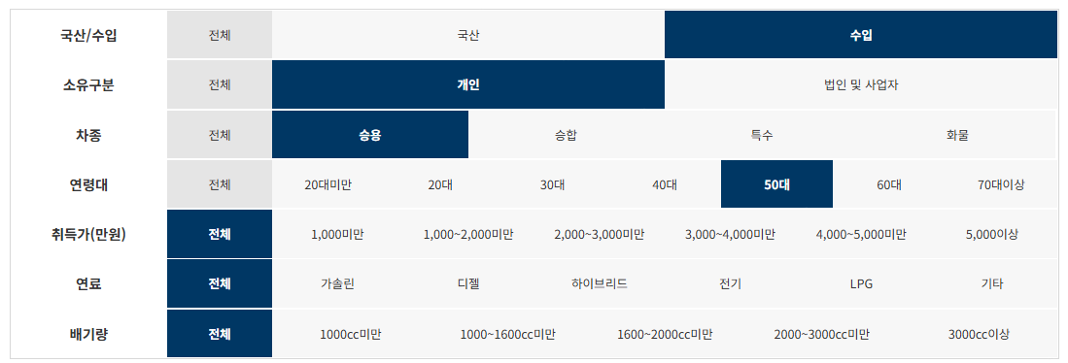

제조사 | 구매모델 | 연료 | 구매대수
메르세데스벤츠코리아(주) | Mercedes-Benz E 300 4MATIC | 가솔린 | 1,413
한국토요타자동차(주) | 렉서스 ES300h | 하이브리드 | 1,349
아우디폭스바겐코리아(주) | Tiguan 2.0 TDI | 디젤 | 1,089
포드세일즈서비스코리아(유) | Explorer 2.3 | 가솔린 | 890
메르세데스벤츠코리아(주) | Mercedes-Benz E 250 | 가솔린 | 759
한국지엠주식회사 | CHEVROLET TRAVERSE AWD | 가솔린 | 647
메르세데스벤츠코리아(주) | Mercedes-Benz E250 | 가솔린 | 613
테슬라코리아 유한회사 | Model 3 Long Range | 전기 | 546
메르세데스벤츠코리아(주) | Mercedes-Benz C200 | 가솔린 | 479
한국닛산(주) | Altima 2.5 | 가솔린 | 421
르노삼성자동차(주) | CAPTUR | 가솔린 | 421
메르세데스벤츠코리아(주) | 벤츠 A220 Sedan | 가솔린 | 419
아우디폭스바겐코리아(주) | A6 40 TDI | 디젤 | 391
비엠더블유코리아(주) | BMW 520i Luxury | 가솔린 | 363
메르세데스벤츠코리아(주) | Mercedes-Benz E300 e 4MATIC | 하이브리드 | 347
에프씨에이코리아(주) | 짚그랜드체로키 | 가솔린 | 339
한국토요타자동차(주) | 토요타 Camry Hybrid | 하이브리드 | 332
메르세데스벤츠코리아(주) | Mercedes-Benz E 300 | 가솔린 | 331
아우디폭스바겐코리아(주) | Jetta 1.4 TSI | 가솔린 | 331
에프씨에이코리아(주) | 짚 체로키 2.4 AWD | 가솔린 | 325
메르세데스벤츠코리아(주) | Mercedes-Benz E350 4MATIC | 하이브리드 | 318
아우디폭스바겐코리아(주) | A6 45 TFSI | 가솔린 | 303
아우디폭스바겐코리아(주) | Arteon 2.0 TDI | 디젤 | 300
혼다코리아(주) | ACCORD HYBRID | 하이브리드 | 282
한국토요타자동차(주) | 토요타 RAV4 Hybrid AWD | 하이브리드 | 270
아우디폭스바겐코리아(주) | A6 45 TFSI quattro | 가솔린 | 269
에프씨에이코리아(주) | 짚 랭글러 루비콘 | 가솔린 | 261
한국지엠주식회사 | CHEVROLET EQUINOX FWD | 디젤 | 248
메르세데스벤츠코리아(주) | Mercedes-Benz GLC300 4MATIC | 가솔린 | 246
한국토요타자동차(주) | 토요타 RAV4 Hybrid 2WD | 하이브리드 | 231
혼다코리아(주) | ACCORD 1.5T | 가솔린 | 226
아우디폭스바겐코리아(주) | A4 40 TFSI | 가솔린 | 223
(주)볼보자동차코리아 | 볼보 S60T5 | 가솔린 | 221
아우디폭스바겐코리아(주) | Tiguan 2.0 TDI 4Motion | 디젤 | 220
메르세데스벤츠코리아(주) | Mercedes-Benz GLA250 4MATIC | 가솔린 | 213
메르세데스벤츠코리아(주) | 벤츠 E220 d | 디젤 | 208
메르세데스벤츠코리아(주) | 벤츠 E220 d 4MATIC | 디젤 | 200
메르세데스벤츠코리아(주) | Mercedes-Benz E450 4MATIC | 가솔린 | 195
비엠더블유코리아(주) | BMW 530i Luxury | 가솔린 | 194
테슬라코리아 유한회사 | Model 3 Standard Range Plus RWD | 전기 | 188
메르세데스벤츠코리아(주) | Mercedes-Benz CLA250 4MATIC | 가솔린 | 182
에프씨에이코리아(주) | 짚 랭글러 사하라 | 가솔린 | 177
한국지엠주식회사 | CHEVROLET BOLT EV | 전기 | 176
메르세데스벤츠코리아(주) | Mercedes-Benz GLC300 4MATIC Coupe | 가솔린 | 176
한국토요타자동차(주) | 렉서스 NX300h | 하이브리드 | 169
에프씨에이코리아(주) | 짚 레니게이드 2.4 FWD | 가솔린 | 166
포드세일즈서비스코리아(유) | Lincoln Aviator 3.0 | 가솔린 | 166
메르세데스벤츠코리아(주) | 벤츠 S350 d 4MATIC | 디젤 | 165
(주)볼보자동차코리아 | 볼보 XC40B4 AWD | 하이브리드 | 165
메르세데스벤츠코리아(주) | Mercedes-Benz GLE 450 4MATIC | 하이브리드 | 162
한국토요타자동차(주) | 토요타 Avalon Hybrid | 하이브리드 | 157
한국토요타자동차(주) | 렉서스 RX450h | 하이브리드 | 153
한국토요타자동차(주) | 렉서스 UX250h 2WD | 하이브리드 | 152
비엠더블유코리아(주) | BMW 520i | 가솔린 | 150
메르세데스벤츠코리아(주) | Mercedes-Benz E220 d 4MATIC | 디젤 | 145
아우디폭스바겐코리아(주) | Q3 35 TDI | 디젤 | 143
메르세데스벤츠코리아(주) | 벤츠 CLS450 4Matic | 하이브리드 | 142
(주)볼보자동차코리아 | 볼보 V60CCT5 AWD | 가솔린 | 140
(주)볼보자동차코리아 | 볼보 XC60T8 AWD | 하이브리드 | 139
주식회사 캠시스 | CEVO-C | 전기 | 138
(주)볼보자동차코리아 | 볼보 XC40T4 AWD | 가솔린 | 134
메르세데스벤츠코리아(주) | Mercedes-Benz GLB250 4MATIC | 가솔린 | 134
에프씨에이코리아(주) | 짚 체로키 2.4 FWD | 가솔린 | 132
한국토요타자동차(주) | 토요타 Camry Hybrid LE | 하이브리드 | 132
메르세데스벤츠코리아(주) | Mercedes-Benz GLC300 e 4MATIC | 하이브리드 | 132
아우디폭스바겐코리아(주) | Q5 45 TFSI quattro | 가솔린 | 131
비엠더블유코리아(주) | BMW 320i | 가솔린 | 130
비엠더블유코리아(주) | BMW 530i | 가솔린 | 127
메르세데스벤츠코리아(주) | Mercedes-Benz GLC300 e 4MATIC Coupe | 하이브리드 | 127
비엠더블유코리아(주) | BMW 520i M Sport Package | 가솔린 | 125
비엠더블유코리아(주) | MINI Cooper Clubman(17 18 19) | 가솔린 | 125
비엠더블유코리아(주) | BMW 530i M Sport Package | 가솔린 | 122
한불모터스(주) | Peugeot 3008 1.5 BlueHDi | 디젤 | 120
아우디폭스바겐코리아(주) | A6 40 TDI quattro | 디젤 | 119
아우디폭스바겐코리아(주) | Tiguan Allspace 2.0 TDI | 디젤 | 118
(주)볼보자동차코리아 | 볼보 S90T5 | 가솔린 | 116
한국토요타자동차(주) | 토요타 Camry | 가솔린 | 115
한국토요타자동차(주) | 토요타 Prius 2WD | 하이브리드 | 115
(주)볼보자동차코리아 | 볼보 S90B5 | 하이브리드 | 115
비엠더블유코리아(주) | BMW 530i xDrive Luxury | 가솔린 | 112
포르쉐코리아 주식회사 | 카이엔 | 가솔린 | 112
지엠아시아퍼시픽지역본부 주식회사 | 캐딜락 CT6 3.6 | 가솔린 | 112
비엠더블유코리아(주) | BMW 530i xDrive M Sport Package | 가솔린 | 111
비엠더블유코리아(주) | BMW 520d M Sport Package | 디젤 | 110
혼다코리아(주) | CR-V 4WD | 가솔린 | 108
아우디폭스바겐코리아(주) | A3 40 TFSI | 가솔린 | 107
포드세일즈서비스코리아(유) | Lincoln Nautilus 2.7 AWD | 가솔린 | 107
비엠더블유코리아(주) | BMW 530i xDrive | 가솔린 | 103
메르세데스벤츠코리아(주) | 벤츠 GLE300 d 4MATIC | 디젤 | 102
(주)볼보자동차코리아 | 볼보 XC60D5 AWD | 디젤 | 98
메르세데스벤츠코리아(주) | Mercedes-Benz CLS300 d | 디젤 | 97
아우디폭스바겐코리아(주) | Touareg 3.0 TDI | 디젤 | 96
메르세데스벤츠코리아(주) | Mercedes-Benz CLS450 4MATIC | 하이브리드 | 95
포드세일즈서비스코리아(유) | Lincoln MKZ Hybrid | 하이브리드 | 95
비엠더블유코리아(주) | BMW X5 xDrive30d M Sport Package | 디젤 | 94
(주)볼보자동차코리아 | 볼보 XC60T6 AWD | 가솔린 | 94
비엠더블유코리아(주) | MINI Cooper(16 17 18) | 가솔린 | 94
(주)볼보자동차코리아 | 볼보 S60B5 | 하이브리드 | 92
메르세데스벤츠코리아(주) | 벤츠 E350 4Matic | 하이브리드 | 91
아우디폭스바겐코리아(주) | A6 45 TDI quattro | 하이브리드 | 88

수입_승용_60대
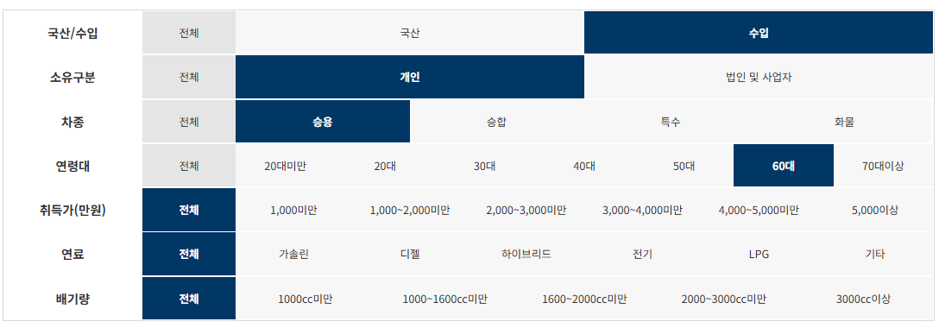

제조사 | 구매모델 | 연료 | 구매대수
한국토요타자동차(주) | 렉서스 ES300h | 하이브리드 | 704
메르세데스벤츠코리아(주) | Mercedes-Benz E 300 4MATIC | 가솔린 | 689
아우디폭스바겐코리아(주) | Tiguan 2.0 TDI | 디젤 | 438
메르세데스벤츠코리아(주) | Mercedes-Benz E 250 | 가솔린 | 305
포드세일즈서비스코리아(유) | Explorer 2.3 | 가솔린 | 301
메르세데스벤츠코리아(주) | Mercedes-Benz E250 | 가솔린 | 291
테슬라코리아 유한회사 | Model 3 Long Range | 전기 | 242
한국지엠주식회사 | CHEVROLET TRAVERSE AWD | 가솔린 | 213
메르세데스벤츠코리아(주) | Mercedes-Benz C200 | 가솔린 | 202
메르세데스벤츠코리아(주) | Mercedes-Benz E300 e 4MATIC | 하이브리드 | 187
메르세데스벤츠코리아(주) | Mercedes-Benz E450 4MATIC | 가솔린 | 182
메르세데스벤츠코리아(주) | 벤츠 A220 Sedan | 가솔린 | 164
메르세데스벤츠코리아(주) | Mercedes-Benz E350 4MATIC | 하이브리드 | 150
르노삼성자동차(주) | CAPTUR | 가솔린 | 147
메르세데스벤츠코리아(주) | Mercedes-Benz GLC300 4MATIC | 가솔린 | 139
한국토요타자동차(주) | 토요타 RAV4 Hybrid AWD | 하이브리드 | 125
한국토요타자동차(주) | 토요타 Camry Hybrid | 하이브리드 | 124
아우디폭스바겐코리아(주) | A6 40 TDI | 디젤 | 122
혼다코리아(주) | ACCORD HYBRID | 하이브리드 | 120
아우디폭스바겐코리아(주) | Jetta 1.4 TSI | 가솔린 | 116
한국닛산(주) | Altima 2.5 | 가솔린 | 115
메르세데스벤츠코리아(주) | Mercedes-Benz E 300 | 가솔린 | 111
한국토요타자동차(주) | 렉서스 RX450h | 하이브리드 | 111
한국지엠주식회사 | CHEVROLET EQUINOX FWD | 디젤 | 108
메르세데스벤츠코리아(주) | 벤츠 E220 d 4MATIC | 디젤 | 107
혼다코리아(주) | ACCORD 1.5T | 가솔린 | 107
한국토요타자동차(주) | 토요타 RAV4 Hybrid 2WD | 하이브리드 | 106
메르세데스벤츠코리아(주) | 벤츠 S350 d 4MATIC | 디젤 | 104
비엠더블유코리아(주) | BMW 520i Luxury | 가솔린 | 103
아우디폭스바겐코리아(주) | A6 45 TFSI quattro | 가솔린 | 100
아우디폭스바겐코리아(주) | Arteon 2.0 TDI | 디젤 | 90
테슬라코리아 유한회사 | Model 3 Standard Range Plus RWD | 전기 | 90
아우디폭스바겐코리아(주) | A6 45 TFSI | 가솔린 | 90
메르세데스벤츠코리아(주) | Mercedes-Benz GLA250 4MATIC | 가솔린 | 87
에프씨에이코리아(주) | 짚그랜드체로키 | 가솔린 | 86
아우디폭스바겐코리아(주) | Tiguan 2.0 TDI 4Motion | 디젤 | 85
한국토요타자동차(주) | 렉서스 NX300h | 하이브리드 | 85
에프씨에이코리아(주) | 짚 체로키 2.4 AWD | 가솔린 | 81
한국토요타자동차(주) | 렉서스 UX250h 2WD | 하이브리드 | 81
메르세데스벤츠코리아(주) | Mercedes-Benz GLE 450 4MATIC | 하이브리드 | 80
한국토요타자동차(주) | 토요타 Avalon Hybrid | 하이브리드 | 79
(주)볼보자동차코리아 | 볼보 S60T5 | 가솔린 | 70
포드세일즈서비스코리아(유) | Lincoln Aviator 3.0 | 가솔린 | 68
한국토요타자동차(주) | 토요타 Prius 2WD | 하이브리드 | 66
포르쉐코리아 주식회사 | 카이엔 | 가솔린 | 64
아우디폭스바겐코리아(주) | A4 40 TFSI | 가솔린 | 64
메르세데스벤츠코리아(주) | 벤츠 CLS450 4Matic | 하이브리드 | 61
메르세데스벤츠코리아(주) | Mercedes-Benz GLC300 e 4MATIC Coupe | 하이브리드 | 61
한국지엠주식회사 | CHEVROLET BOLT EV | 전기 | 59
메르세데스벤츠코리아(주) | Mercedes-Benz GLC300 4MATIC Coupe | 가솔린 | 59
에프씨에이코리아(주) | 짚 랭글러 루비콘 | 가솔린 | 58
메르세데스벤츠코리아(주) | 벤츠 E220 d | 디젤 | 57
지엠아시아퍼시픽지역본부 주식회사 | 캐딜락 CT6 3.6 | 가솔린 | 57
(주)볼보자동차코리아 | 볼보 XC40B4 AWD | 하이브리드 | 57
메르세데스벤츠코리아(주) | Mercedes-Benz CLA250 4MATIC | 가솔린 | 55
한국토요타자동차(주) | 토요타 Camry Hybrid LE | 하이브리드 | 55
한국토요타자동차(주) | 토요타 Camry | 가솔린 | 54
메르세데스벤츠코리아(주) | Mercedes-Benz E220 d 4MATIC | 디젤 | 53
(주)볼보자동차코리아 | 볼보 XC60T8 AWD | 하이브리드 | 53
주식회사 캠시스 | CEVO-C | 전기 | 53
비엠더블유코리아(주) | BMW 530i Luxury | 가솔린 | 52
메르세데스벤츠코리아(주) | Mercedes-Benz CLS450 4MATIC | 하이브리드 | 52
(주)볼보자동차코리아 | 볼보 V60CCT5 AWD | 가솔린 | 49
메르세데스벤츠코리아(주) | Mercedes-Benz A250 4MATIC | 가솔린 | 49
메르세데스벤츠코리아(주) | Mercedes-Benz S 560 4MATIC | 가솔린 | 48
메르세데스벤츠코리아(주) | Mercedes-Benz GLC300 e 4MATIC | 하이브리드 | 48
아우디폭스바겐코리아(주) | Tiguan Allspace 2.0 TDI | 디젤 | 47
아우디폭스바겐코리아(주) | Q5 45 TFSI quattro | 가솔린 | 47
혼다코리아(주) | CR-V 4WD | 가솔린 | 47
메르세데스벤츠코리아(주) | Mercedes-Benz S450 4MATIC L | 가솔린 | 46
(주)볼보자동차코리아 | 볼보 S90T5 | 가솔린 | 45
비엠더블유코리아(주) | BMW 320i | 가솔린 | 44
메르세데스벤츠코리아(주) | 벤츠 S350 L | 가솔린 | 44
(주)볼보자동차코리아 | 볼보 XC60D5 AWD | 디젤 | 42
메르세데스벤츠코리아(주) | Mercedes-Benz GLB250 4MATIC | 가솔린 | 42
아우디폭스바겐코리아(주) | Q3 35 TDI | 디젤 | 42
비엠더블유코리아(주) | BMW 520i | 가솔린 | 41
에프씨에이코리아(주) | 짚 랭글러 사하라 | 가솔린 | 41
아우디폭스바겐코리아(주) | Touareg 3.0 TDI | 디젤 | 40
혼다코리아(주) | CR-V 2WD | 가솔린 | 39
(주)볼보자동차코리아 | 볼보 XC40T4 AWD | 가솔린 | 39
비엠더블유코리아(주) | BMW 530i | 가솔린 | 39
메르세데스벤츠코리아(주) | 벤츠 A220 | 가솔린 | 39
메르세데스벤츠코리아(주) | 벤츠 GLE300 d 4MATIC | 디젤 | 38
아우디폭스바겐코리아(주) | A6 40 TDI quattro | 디젤 | 37
비엠더블유코리아(주) | BMW 520i M Sport Package | 가솔린 | 37
비엠더블유코리아(주) | BMW 520d M Sport Package | 디젤 | 36
비엠더블유코리아(주) | BMW 530i xDrive M Sport Package | 가솔린 | 36
아우디폭스바겐코리아(주) | A3 40 TFSI | 가솔린 | 36
(주)볼보자동차코리아 | 볼보 XC60T6 AWD | 가솔린 | 36
비엠더블유코리아(주) | BMW 530i xDrive Luxury | 가솔린 | 36
에프씨에이코리아(주) | 짚 레니게이드 2.4 FWD | 가솔린 | 36
아우디폭스바겐코리아(주) | Q5 40 TDI quattro | 디젤 | 35
포르쉐코리아 주식회사 | 카이엔 COUPE (5인승) | 가솔린 | 35
한국지엠주식회사 | CHEVROLET EQUINOX AWD | 디젤 | 33
메르세데스벤츠코리아(주) | Mercedes-Benz CLS300 d | 디젤 | 33
비엠더블유코리아(주) | BMW X5 xDrive30d M Sport Package | 디젤 | 32
포드세일즈서비스코리아(유) | Lincoln MKZ Hybrid | 하이브리드 | 32
포드세일즈서비스코리아(유) | Lincoln Nautilus 2.7 AWD | 가솔린 | 32
포드세일즈서비스코리아(유) | Lincoln Corsair 2.0 | 가솔린 | 32

수입_승합_20대
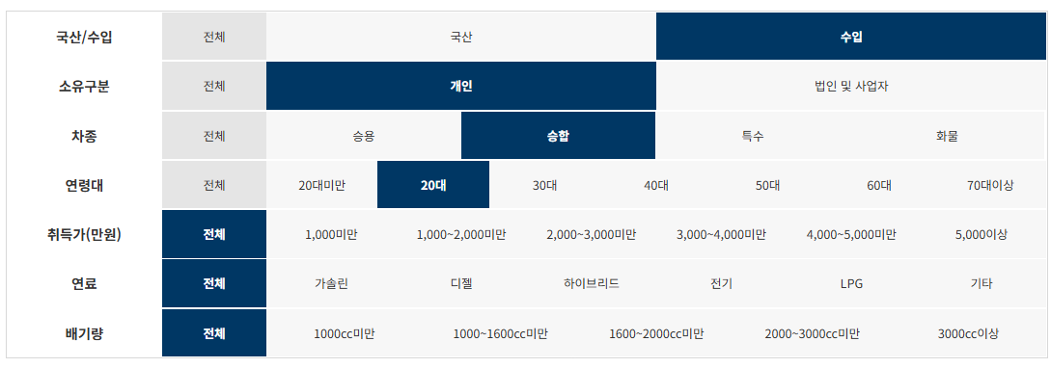

제조사 | 구매모델 | 연료 | 구매대수
르노삼성자동차(주) | MASTER | 디젤 | 9
(주)블루버드엔터프라이즈 | 하이머(HYMER)캠핑트레일러 | 기타 | 3
(주)코리아센터 | XPLORE캠핑트레일러 | 기타 | 2
제이제이모터스(주) | 브이버스60 | 전기 | 2
(주)코리아센터 | 익스플로러(EXPLORER)캠핑트레일러 | 기타 | 2
피노코리아 | SALI캠핑트레일러 | 기타 | 1
피노코리아 | 타버트(TABBERT)캠핑트레일러 | 기타 | 1
(주)비에프엘 | DETHLEFFS캠핑트레일러 | 기타 | 1
리센트레코리아(주) | 아드리아(ADRIA)캠핑트레일러 | 기타 | 1
주식회사 와이제이캠핑카 | 스위프트(SWIFT)캠핑트레일러 | 기타 | 1
SUNGAM PRINTING EQUIPMENT(여행과 캠핑) | 루나(LUNAR)캠핑트레일러 | 기타 | 1
주식회사 케이디 | 포드코치맨(COACHMEN)캠핑카 | 가솔린 | 1
와이즈오토홀딩스 주식회사 | 와이즈오토스프린터319KB | 디젤 | 1
(주)아이버스 | 아이버스르노마스터어린이운송차20인 | 디젤 | 1
(주)아이버스 | 아이버스르노마스터어린이운송차 | 디젤 | 1
SUNGAM PRINTING EQUIPMENT(여행과 캠핑) | 비스너(BURSTNER)캠핑트레일러 | 기타 | 1
(주)블루버드엔터프라이즈 | 스위프트(SWIFT)캠핑트레일러 | 기타 | 1
주식회사 와이제이캠핑카 | 코치맨(COACHMAN)캠핑트레일러 | 기타 | 1
어크로스코리아 영남지점 | AUTOCARAVANES캠핑트레일러 | 기타 | 1
BH카라반모터스 | 아드리아(ADRIA)캠핑트레일러 | 기타 | 1
길다산업(주) | NK KARAVAN캠핑트레일러 | 기타 | 1
주호카라바닝 | 크나우스(KNAUS)캠핑트레일러 | 기타 | 1
(주)스타카라반 | KABE캠핑트레일러 | 기타 | 1

수입_승합_30대
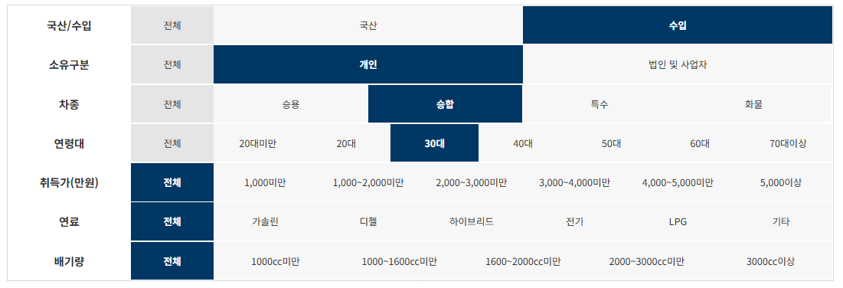

제조사 | 구매모델 | 연료 | 구매대수
르노삼성자동차(주) | MASTER | 디젤 | 70
(주)델타링크아시아 | 아드리아(ADRIA)캠핑트레일러 | 기타 | 40
(주)스타카라반 | 비스너(BUERSTNER)캠핑트레일러 | 기타 | 28
(주)코리아센터 | NIEWIADOW캠핑트레일러 | 기타 | 25
리얼알브이캠핑클럽 주식회사 | 포드코치맨(COACHMEN)캠핑카 | 가솔린 | 16
(주)블루버드엔터프라이즈 | 스위프트(SWIFT)캠핑트레일러 | 기타 | 15
리센트레코리아(주) | 아드리아(ADRIA)캠핑트레일러 | 기타 | 13
(주)코리아센터 | 익스플로러(EXPLORER)캠핑트레일러 | 기타 | 11
(주)블루버드엔터프라이즈 | 하이머(HYMER)캠핑트레일러 | 기타 | 10
팀카라반 | 크나우스(KNAUS)캠핑트레일러 | 기타 | 9
(주)코리아센터 | 펜트(FENDT)캠핑트레일러 | 기타 | 9
주식회사 와이제이캠핑카 | 코치맨(COACHMAN)캠핑트레일러 | 기타 | 9
주식회사 가온카라반 | 아드리아(ADRIA)캠핑트레일러 | 기타 | 8
리얼알브이캠핑클럽 주식회사 | 포드코치맨(COACHMEN)20CB캠핑카 | 가솔린 | 8
(주)코리아센터 | XPLORE캠핑트레일러 | 기타 | 7
어크로스코리아 영남지점 | AUTOCARAVANES캠핑트레일러 | 기타 | 7
(주)아이버스 | 아이버스르노마스터어린이운송차20인 | 디젤 | 6
카반레져 | 크나우스(KNAUS)캠핑트레일러 | 기타 | 5
카반레져 | 바인스버그(WEINSBERG)캠핑트레일러 | 기타 | 5
BH카라반모터스 | 아드리아(ADRIA)캠핑트레일러 | 기타 | 5
제이제이모터스(주) | 브이버스60 | 전기 | 5
주식회사 제이큐브글로벌 | HOBBY캠핑트레일러 | 기타 | 5
주식회사 가온카라반 | 하이머(HYMER)캠핑트레일러 | 기타 | 5
(주)비에프엘 | DETHLEFFS캠핑트레일러 | 기타 | 4
(주)스타카라반 | 트리가노(TRIGANO)스탈렛캠핑트레일러 | 기타 | 4
주식회사 라운드 | 트리가노(TRIGANO)캠핑트레일러 | 기타 | 4
주식회사 지지알(GGR) | 펜트(FENDT)캠핑트레일러 | 기타 | 4
주식회사 가온카라반 | 코치맨(COACHMAN)캠핑트레일러 | 기타 | 4
주식회사 가온카라반 | LMC캠핑트레일러 | 기타 | 4
팀 오토(Team Auto) | 포레스트리버캠핑트레일러 | 기타 | 4
팀카라반 | 바인스버그(WEINSBERG)캠핑트레일러 | 기타 | 3
길다산업(주) | NK KARAVAN캠핑트레일러 | 기타 | 3
주식회사 윙윙시스템 | 윙윙마스터어린이운송차 | 디젤 | 3
(주)아이버스 | 아이버스르노마스터어린이운송차 | 디젤 | 3
SUNGAM PRINTING EQUIPMENT(여행과 캠핑) | 스위프트(SWIFT)캠핑트레일러 | 기타 | 3
주식회사 와이제이캠핑카 | 스위프트(SWIFT)캠핑트레일러 | 기타 | 3
주식회사 와이제이캠핑카 | 펜트(FENDT)캠핑트레일러 | 기타 | 3
주식회사 가온카라반 | 베일리(BAILEY)캠핑트레일러 | 기타 | 3
(주)에프에프캠핑카 | 바인스버그(WEINSBERG)캠핑트레일러 | 기타 | 3
리센트레코리아(주) | 익스플로러(EXPLORER)캠핑트레일러 | 기타 | 3
팀오토알브이(주) | 포레스트리버캠핑트레일러 | 기타 | 3
이지솔라연구소 | ZHEJIANG FEISHEN캠핑트레일러 | 기타 | 3
(주)비투윈 | 제이코(JAYCO)캠핑트레일러 | 기타 | 3
카반레져 | 타버트(TABBERT)캠핑트레일러 | 기타 | 3
피노코리아 | SALI캠핑트레일러 | 기타 | 3
아이팜 | 엘디스(ELDDIS)캠핑트레일러 | 기타 | 2
SUNGAM PRINTING EQUIPMENT(여행과 캠핑) | 샤토크리스톨(CHATEAU)캠핑트레일러 | 기타 | 2
SUNGAM PRINTING EQUIPMENT(여행과 캠핑) | 루나(LUNAR)캠핑트레일러 | 기타 | 2
(주)블루버드엔터프라이즈 | 크나우스(KNAUS)캠핑트레일러 | 기타 | 2
팀카라반 부산경남지사 | 아드리아(ADRIA)캠핑트레일러 | 기타 | 2
지지알 알브이 광양점 | 아드리아(ADRIA)캠핑트레일러 | 기타 | 2
주식회사 지지알(GGR) | 바인스버그(WEINSBERG)캠핑트레일러 | 기타 | 2
주식회사 지지알(GGR) | 아드리아(ADRIA)캠핑트레일러 | 기타 | 2
주식회사 힐링코리아 | 아드리아(ADRIA)캠핑트레일러 | 기타 | 2
리센트레코리아(주) | 엘디스(ELDDIS)캠핑트레일러 | 기타 | 2
리센트레코리아(주) | 베일리(BAILEY)캠핑트레일러 | 기타 | 2
아메리카RV임포트 | 포레스트리버캠핑트레일러 | 기타 | 2
BH카라반모터스 | 베일리(BAILEY)캠핑트레일러 | 기타 | 2
KNJ인터내셔널 | 하이머(HYMER)캠핑트레일러 | 기타 | 2
주호카라바닝 | 크나우스(KNAUS)캠핑트레일러 | 기타 | 2
리얼알브이캠핑클럽 주식회사 | 포드코치맨(COACHMEN)캠핑카24TB | 가솔린 | 2
리얼알브이캠핑클럽 주식회사 | 포드코치맨(COACHMEN)20XG캠핑카 | 가솔린 | 2
주식회사 넥스지 | 포드포레스트리버캠핑카 | 가솔린 | 2
(주)코리아센터 | 포드위네바고퓨즈(FUSE)캠핑카 | 가솔린 | 2
아우토마린 | 포드E350 | 가솔린 | 2
와이즈오토홀딩스 주식회사 | 와이즈오토스프린터319KB | 디젤 | 2
위드카라반 | KNAUS캠핑트레일러 | 기타 | 2
위드카라반 | 크나우스(KNAUS)캠핑트레일러 | 기타 | 2
피노코리아 | 타버트(TABBERT)캠핑트레일러 | 기타 | 2
(주)비에프엘 | 하이머(HYMER)캠핑트레일러 | 기타 | 2
(주)비에프엘 | 캠프렛캠핑트레일러 | 기타 | 2
위드카라반 | 코치맨(COACHMAN)캠핑트레일러 | 기타 | 2
원 카라반 | 하이머(HYMER)캠핑트레일러 | 기타 | 2
본모빌 | HOBBY캠핑트레일러 | 기타 | 1
어크로스코리아 영남지점 | 베일리(BAILEY)캠핑트레일러 | 기타 | 1
팀카라반 부산경남지사 | 크나우스(KNAUS)캠핑트레일러 | 기타 | 1
주식회사 위드문알브이 | 제이코(JAYCO)캠핑트레일러 | 기타 | 1
주식회사 엠케이카라반 | 아드리아(ADRIA)캠핑트레일러 | 기타 | 1
주식회사 엠케이카라반 | 스위프트(SWIFT)캠핑트레일러 | 기타 | 1
주식회사 지지알(GGR) | 크나우스(KNAUS)캠핑트레일러 | 기타 | 1
주식회사 지지알(GGR) | 스위프트(SWIFT)캠핑트레일러 | 기타 | 1
주식회사 힐링코리아 | 타버트(TABBERT)캠핑트레일러 | 기타 | 1
주식회사 아우토니드 | 포레스트리버캠핑트레일러 | 기타 | 1
주식회사 가온카라반 | 크나우스(KNAUS)캠핑트레일러 | 기타 | 1
(주)델타링크아시아 | ALTEA472캠핑트레일러 | 기타 | 1
주식회사 제일모빌 | 포레스트리버캠핑트레일러 | 기타 | 1
아메리카RV임포트 | 그랜드(GRAND)캠핑트레일러 | 기타 | 1
(주)패밀리카라반 | 바인스버그(WEINSBERG)캠핑트레일러 | 기타 | 1
(주)패밀리카라반 | 아드리아(ADRIA)캠핑트레일러 | 기타 | 1
(주)집시맨캠핑카 | 키스톤(KEYSTONE)캠핑트레일러 | 기타 | 1
(주)제이엠컴퍼니 | 위네바고캠핑트레일러 | 기타 | 1
주식회사 라운드 | 아드리아(ADRIA)캠핑트레일러 | 기타 | 1
제이엔제이 레져 | HOBBY캠핑트레일러 | 기타 | 1
주식회사 가온카라반 | HOBBY캠핑트레일러 | 기타 | 1
리센트레코리아(주) | 스위프트(SWIFT)캠핑트레일러 | 기타 | 1
리센트레코리아(주) | 하이머(HYMER)캠핑트레일러 | 기타 | 1
(주)에프에프캠핑카 | 비스너(BUERSTNER)캠핑트레일러 | 기타 | 1
(주)에프에프캠핑카 | 타버트(TABBERT)캠핑트레일러 | 기타 | 1
(주)에프에프캠핑카 | 크나우스(KNAUS)캠핑트레일러 | 기타 | 1
(주)델타링크아시아 | 아드리아(ADIRA)캠핑트레일러 | 기타 | 1

수입_승합_40대
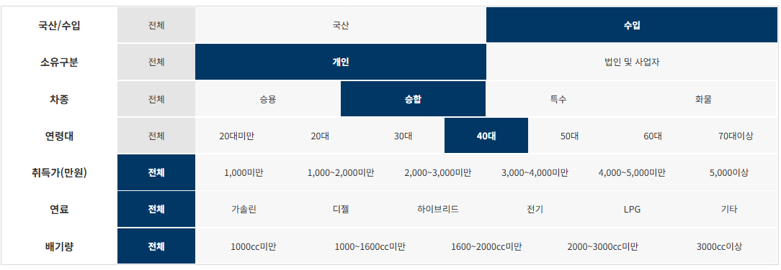

제조사 | 구매모델 | 연료 | 구매대수
르노삼성자동차(주) | MASTER | 디젤 | 171
(주)스타카라반 | 비스너(BUERSTNER)캠핑트레일러 | 기타 | 32
(주)델타링크아시아 | 아드리아(ADRIA)캠핑트레일러 | 기타 | 25
리센트레코리아(주) | 아드리아(ADRIA)캠핑트레일러 | 기타 | 19
(주)코리아센터 | NIEWIADOW캠핑트레일러 | 기타 | 18
리얼알브이캠핑클럽 주식회사 | 포드코치맨(COACHMEN)캠핑카 | 가솔린 | 18
(주)블루버드엔터프라이즈 | 하이머(HYMER)캠핑트레일러 | 기타 | 12
(주)아이버스 | 아이버스르노마스터어린이운송차20인 | 디젤 | 11
(주)블루버드엔터프라이즈 | 스위프트(SWIFT)캠핑트레일러 | 기타 | 10
SUNGAM PRINTING EQUIPMENT(여행과 캠핑) | 스위프트(SWIFT)캠핑트레일러 | 기타 | 9
제이제이모터스(주) | 브이버스60 | 전기 | 9
팀오토알브이(주) | 포레스트리버캠핑트레일러 | 기타 | 7
리얼알브이캠핑클럽 주식회사 | 포드코치맨(COACHMEN)20CB캠핑카 | 가솔린 | 7
(주)비에프엘 | DETHLEFFS캠핑트레일러 | 기타 | 6
주식회사 넥스지 | 포드포레스트리버캠핑카 | 가솔린 | 6
주식회사 제이큐브글로벌 | HOBBY캠핑트레일러 | 기타 | 6
주식회사 윙윙시스템 | 윙윙마스터어린이운송차 | 디젤 | 6
(주)코리아센터 | 익스플로러(EXPLORER)캠핑트레일러 | 기타 | 5
BH카라반모터스 | 아드리아(ADRIA)캠핑트레일러 | 기타 | 5
카반레져 | 바인스버그(WEINSBERG)캠핑트레일러 | 기타 | 4
주식회사 지지알(GGR) | 펜트(FENDT)캠핑트레일러 | 기타 | 4
어크로스코리아 영남지점 | AUTOCARAVANES캠핑트레일러 | 기타 | 4
주식회사 케이디 | 포드코치맨(COACHMEN)캠핑카 | 가솔린 | 4
와이즈오토홀딩스 주식회사 | 와이즈오토스프린터319KB | 디젤 | 4
주식회사 와이제이캠핑카 | 스위프트(SWIFT)캠핑트레일러 | 기타 | 4
주식회사 가온카라반 | LMC캠핑트레일러 | 기타 | 4
팀 오토(Team Auto) | 포레스트리버캠핑트레일러 | 기타 | 4
(주)비에프엘 | 캠프렛캠핑트레일러 | 기타 | 3
(주)카인드아크코리아 | 카인드아크코리아마스터이동업무차 | 디젤 | 3
(주)더밴 | 더밴13인승스프린터 | 디젤 | 3
주식회사 와이제이캠핑카 | 코치맨(COACHMAN)캠핑트레일러 | 기타 | 3
주식회사 지지알(GGR) | 바인스버그(WEINSBERG)캠핑트레일러 | 기타 | 3
주식회사 지지알(GGR) | 아드리아(ADRIA)캠핑트레일러 | 기타 | 3
주식회사 가온카라반 | 하이머(HYMER)캠핑트레일러 | 기타 | 3
리센트레코리아(주) | 엘디스(ELDDIS)캠핑트레일러 | 기타 | 3
리센트레코리아(주) | 하이머(HYMER)캠핑트레일러 | 기타 | 3
(주)에프에프캠핑카 | 바인스버그(WEINSBERG)캠핑트레일러 | 기타 | 3
(주)델타링크아시아 | ALTEA472캠핑트레일러 | 기타 | 3
동서남북캠핑카 | 베일리(BAILEY)캠핑트레일 | 기타 | 3
KNJ인터내셔널 | 스위프트(SWIFT)캠핑트레일러 | 기타 | 3
(주)코리아센터 | XPLORE캠핑트레일러 | 기타 | 3
본모빌 | HOBBY캠핑트레일러 | 기타 | 2
팀카라반 | 크나우스(KNAUS)캠핑트레일러 | 기타 | 2
원 카라반 | 하이머(HYMER)캠핑트레일러 | 기타 | 2
엑스퍼트 그룹 | 스위프트(SWIFT)캠핑트레일러 | 기타 | 2
리얼알브이캠핑클럽 주식회사 | 포드코치맨(COACHMEN)20XG캠핑카 | 가솔린 | 2
주식회사 윙윙시스템 | 윙윙르노마스터어린이운송차 | 디젤 | 2
SUNGAM PRINTING EQUIPMENT(여행과 캠핑) | 하이머(HYMER)캠핑트레일러 | 기타 | 2
SUNGAM PRINTING EQUIPMENT(여행과 캠핑) | 루나(LUNAR)캠핑트레일러 | 기타 | 2
주식회사 지엠에스인터내셔널 | 베일리(BAILEY)캠핑트레일러 | 기타 | 2
주식회사 디오코인터내셔날 | 스캠프(SCAMP)캠핑트레일러 | 기타 | 2
(주)블루버드엔터프라이즈 | 크나우스(KNAUS)캠핑트레일러 | 기타 | 2
주식회사 가온카라반 | 코치맨(COACHMAN)캠핑트레일러 | 기타 | 2
리센트레코리아(주) | 루나(LUNAR)캠핑트레일러 | 기타 | 2
(주)델타링크아시아 | ALTEA392캠핑트레일러 | 기타 | 2
주식회사 라운드 | 트리가노(TRIGANO)캠핑트레일러 | 기타 | 2
주식회사 라운드 | 아드리아(ADRIA)캠핑트레일러 | 기타 | 2
BH카라반모터스 | 베일리(BAILEY)캠핑트레일러 | 기타 | 2
(주)코리아센터 | 펜트(FENDT)캠핑트레일러 | 기타 | 2
(주)코리아센터 | 포드위네바고퓨즈(FUSE)캠핑카 | 가솔린 | 2
(주)화이트하우스코리아 | 화이트하우스이동업무차 | 디젤 | 2
(주)스타카라반 | 비스너PREMIO캠핑트레일러 | 기타 | 2
뷰어캠코리아 | BEAUER캠핑트레일러 | 기타 | 2
(주)비에프엘 | DETHLEFFS씨고475캠핑트레일러 | 기타 | 2
원 카라반 | 스위프트(SWIFT)캠핑트레일러 | 기타 | 2
팀카라반 | 바인스버그(WEINSBERG)캠핑트레일러 | 기타 | 2
카반레져 | 타버트(TABBERT)캠핑트레일러 | 기타 | 2
제이이큐브 | BASOGLU캠핑트레일러 | 기타 | 2
아이팜 | CARLIGHT캠핑트레일러 | 기타 | 1
(주)카라반클럽코리아 | 트리가노(TRIGANO)에볼루션캠핑트레일러 | 기타 | 1
주식회사 힐링코리아 | 아드리아(ADRIA)캠핑트레일러 | 기타 | 1
주식회사 가온카라반 | 아드리아(ADRIA)캠핑트레일러 | 기타 | 1
주식회사 가온카라반 | 루나(LUNAR)캠핑트레일러 | 기타 | 1
리센트레코리아(주) | 익스플로러(EXPLORER)캠핑트레일러 | 기타 | 1
리센트레코리아(주) | 스위프트(SWIFT)캠핑트레일러 | 기타 | 1
리센트레코리아(주) | 베일리(BAILEY)캠핑트레일러 | 기타 | 1
리센트레코리아(주) | 하비(HOBBY)캠핑트레일러 | 기타 | 1
주식회사 식스코 | FENDT캠핑트레일러 | 기타 | 1
(주)블루버드엔터프라이즈 | 에어스트림캠핑트레일러 | 기타 | 1
주식회사 와이제이캠핑카 | 펜트(FENDT)캠핑트레일러 | 기타 | 1
주식회사 와이제이캠핑카 | 엘엠씨(LMC)캠핑트레일러 | 기타 | 1
주식회사 씨티인터내셔널 | 포레스트리버캠핑트레일러 | 기타 | 1
주식회사 엠케이카라반 | HOBBY캠핑트레일러 | 기타 | 1
퍼시픽 코치웍 코리아 | HOBBY캠핑트레일러 | 기타 | 1
지지알 알브이 광양점 | 아드리아(ADRIA)캠핑트레일러 | 기타 | 1
주식회사 지지알(GGR) | 크나우스(KNAUS)캠핑트레일러 | 기타 | 1
주식회사 라운드 | 크나우스(KNAUS)캠핑트레일러 | 기타 | 1
제이엔제이 레져 | HOBBY캠핑트레일러 | 기타 | 1
저먼카라반(주) | 크나우스(KNAUS)캠핑트레일러 | 기타 | 1
이지솔라연구소 | ZHEJIANG FEISHEN캠핑트레일러 | 기타 | 1
대운모비스(주) | 타버트(TABBERT)캠핑트레일러 | 기타 | 1
BH카라반모터스 | 스위프트(SWIFT)캠핑트레일러 | 기타 | 1
BH카라반모터스 | 엘디스(ELDDIS)캠핑트레일러 | 기타 | 1
엑스퍼트 그룹 | 베일리(BAILEY)캠핑트레일러 | 기타 | 1
(주)에프에프캠핑카 | 비스너(BUERSTNER)캠핑트레일러 | 기타 | 1
(주)델타링크아시아 | AVIVA 350 캠핑트레일러 | 기타 | 1
(주)델타링크아시아 | ALTEA562캠핑트레일러 | 기타 | 1
주식회사 제일모빌 | 포레스트리버캠핑트레일러 | 기타 | 1
아메리카RV임포트 | 키스톤(KEYSTONE)캠핑트레일러 | 기타 | 1
(주)패밀리카라반 | 크나우스(KNAUS)캠핑트레일러 | 기타 | 1

수입_승합_50대
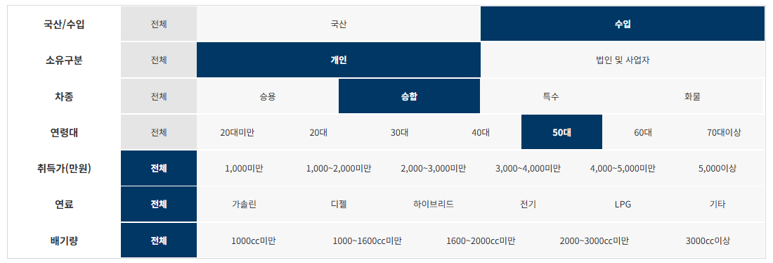

제조사 | 구매모델 | 연료 | 구매대수
르노삼성자동차(주) | MASTER | 디젤 | 182
(주)아이버스 | 아이버스르노마스터어린이운송차20인 | 디젤 | 24
리얼알브이캠핑클럽 주식회사 | 포드코치맨(COACHMEN)캠핑카 | 가솔린 | 10
SUNGAM PRINTING EQUIPMENT(여행과 캠핑) | 스위프트(SWIFT)캠핑트레일러 | 기타 | 8
(주)아이버스 | 아이버스르노마스터어린이운송차 | 디젤 | 7
(주)코리아센터 | NIEWIADOW캠핑트레일러 | 기타 | 6
와이즈오토홀딩스 주식회사 | 와이즈오토스프린터319KB | 디젤 | 6
주식회사 윙윙시스템 | 윙윙마스터어린이운송차 | 디젤 | 5
(주)스타카라반 | 비스너(BUERSTNER)캠핑트레일러 | 기타 | 4
주식회사 넥스지 | 포드포레스트리버캠핑카 | 가솔린 | 4
리얼알브이캠핑클럽 주식회사 | 포드코치맨(COACHMEN)20CB캠핑카 | 가솔린 | 4
BH카라반모터스 | 아드리아(ADRIA)캠핑트레일러 | 기타 | 4
동서남북캠핑카 | 베일리(BAILEY)캠핑트레일러 | 기타 | 3
주식회사 윙윙시스템 | 윙윙뉴마스터어린이운송차 | 디젤 | 3
팀오토알브이(주) | 포레스트리버캠핑트레일러 | 기타 | 3
캠프카라반 | 베일리(BAILEY)캠핑트레일러 | 기타 | 2
(주)델타링크아시아 | 아드리아(ADRIA)캠핑트레일러 | 기타 | 2
리센트레코리아(주) | 아드리아(ADRIA)캠핑트레일러 | 기타 | 2
주식회사 지지알(GGR) | 펜트(FENDT)캠핑트레일러 | 기타 | 2
주식회사 제이에스얼라이언스 | TRANSTECH SST어린이승합차 | 가솔린 | 2
리얼알브이캠핑클럽 주식회사 | 포드코치맨(COACHMEN)20XG캠핑카 | 가솔린 | 2
PLAN B RV | 램(RAM)리전시캠핑카 | 가솔린 | 2
제이제이모터스(주) | 브이버스60 | 전기 | 2
(주)화이트하우스코리아 | 화이트하우스캠핑카 | 디젤 | 2
(주)카인드아크코리아 | 카인드아크코리아마스터이동업무차 | 디젤 | 2
SUNGAM PRINTING EQUIPMENT(여행과 캠핑) | 하이머(HYMER)캠핑트레일러 | 기타 | 2
(주)블루버드엔터프라이즈 | 에어스트림캠핑트레일러 | 기타 | 2
주식회사 제이큐브글로벌 | HOBBY캠핑트레일러 | 기타 | 2
주식회사 가온카라반 | HOBBY캠핑트레일러 | 기타 | 2
리센트레코리아(주) | 루나(LUNAR)캠핑트레일러 | 기타 | 2
엑스퍼트 그룹 | 스위프트(SWIFT)캠핑트레일러 | 기타 | 2
동서남북캠핑카 | 베일리(BAILEY)캠핑트레일 | 기타 | 2
아이팜 | 스위프트(SWIFT)캠핑트레일러 | 기타 | 1
(주)비투윈 | 제이코(JAYCO)184BH캠핑트레일러 | 기타 | 1
피노코리아 | 타버트(TABBERT)캠핑트레일러 | 기타 | 1
(주)비에프엘 | 데스레프(DETHLEFFS)캠핑트레일러 | 기타 | 1
키바무역(KIVA TRADING CO.LTD) | 포드코치맨(COACHMEN)캠핑카 | 가솔린 | 1
리얼알브이캠핑클럽 주식회사 | 포드코치맨(COACHMEN)24RB캠핑카 | 가솔린 | 1
주식회사 제일모빌 | 포드포레스트리버캠핑카 | 가솔린 | 1
(주)화이트하우스코리아 | 화이트하우스이동업무차 | 디젤 | 1
주식회사 홍성자동차 | 홍성마스터캠핑카 | 디젤 | 1
세화자동차주식회사 | 세화벤츠스프린터장의차 | 디젤 | 1
(주)더밴 | 더밴13인승스프린터 | 디젤 | 1
듀오탑 | 듀오탑이동업무차650 | 디젤 | 1
SUNGAM PRINTING EQUIPMENT(여행과 캠핑) | 베일리(BAILEY)캠핑트레일러 | 기타 | 1
SUNGAM PRINTING EQUIPMENT(여행과 캠핑) | 루나(LUNAR)캠핑트레일러 | 기타 | 1
리센트레코리아(주) | 베일리(BAILEY)캠핑트레일러 | 기타 | 1
리센트레코리아(주) | 하이머(HYMER)캠핑트레일러 | 기타 | 1
(주)에어스트림투유 | 에어스트림(AIRSTREAM)캠핑트레일러 | 기타 | 1
주식회사 제일모빌 | 포레스트리버캠핑트레일러 | 기타 | 1
주식회사 라운드 | 크나우스(KNAUS)캠핑트레일러 | 기타 | 1
주식회사 라운드 | 아드리아(ADRIA)캠핑트레일러 | 기타 | 1
이글루 아웃도어 | 포레스트리버캠핑트레일러 | 기타 | 1
저먼카라반(주) | 크나우스(KNAUS)캠핑트레일러 | 기타 | 1
이지솔라연구소 | ZHEJIANG FEISHEN캠핑트레일러 | 기타 | 1
주식회사 가온카라반 | 아드리아(ADRIA)캠핑트레일러 | 기타 | 1
주식회사 가온카라반 | 하이머(HYMER)캠핑트레일러 | 기타 | 1
팀 오토(Team Auto) | 포레스트리버캠핑트레일러 | 기타 | 1
리센트레코리아(주) | 익스플로러(EXPLORER)캠핑트레일러 | 기타 | 1
(주)유로카라반 | HOBBY캠핑트레일러 | 기타 | 1
엑스퍼트 그룹 | 아본데일(AVONDALE)캠핑트레일러 | 기타 | 1
엑스퍼트 그룹 | 베일리(BAILEY)캠핑트레일러 | 기타 | 1
KNJ인터내셔널 | 스위프트(SWIFT)캠핑트레일러 | 기타 | 1
(주)비에프엘 | 캠프렛캠핑트레일러 | 기타 | 1
캠핑서포트 | 베일리(BAILEY)캠핑트레일러 | 기타 | 1
제이이큐브 | BASOGLU캠핑트레일러 | 기타 | 1

수입_승합_60대
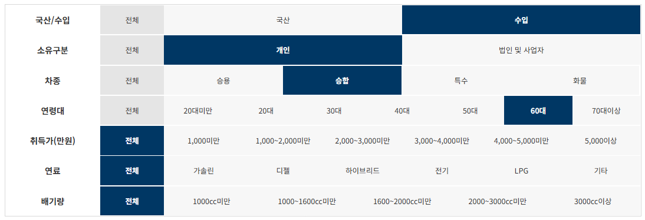

제조사 | 구매모델 | 연료 | 구매대수
르노삼성자동차(주) | MASTER | 디젤 | 163
(주)아이버스 | 아이버스르노마스터어린이운송차20인 | 디젤 | 6
리얼알브이캠핑클럽 주식회사 | 포드코치맨(COACHMEN)캠핑카 | 가솔린 | 5
주식회사 윙윙시스템 | 윙윙마스터어린이운송차 | 디젤 | 4
길다산업(주) | NK KARAVAN캠핑트레일러 | 기타 | 3
와이즈오토홀딩스 주식회사 | 와이즈오토스프린터319KB | 디젤 | 3
리센트레코리아(주) | 아드리아(ADRIA)캠핑트레일러 | 기타 | 2
(주)카인드아크코리아 | 카인드아크코리아마스터이동업무차 | 디젤 | 2
(주)화이트하우스코리아 | 화이트하우스이동업무차 | 디젤 | 2
(주)코리아센터 | 램(RAM)위네바고캠핑카 | 가솔린 | 2
리얼알브이캠핑클럽 주식회사 | 포드코치맨(COACHMEN)20CB캠핑카 | 가솔린 | 2
배정호 | 스위프트(SWIFT)캠핑트레일러 | 기타 | 1
캠핑서포트 | 아드리아(ADRIA)캠핑트레일러 | 기타 | 1
KNJ인터내셔널 | COMPASS캠핑트레일러 | 기타 | 1
엑스퍼트 그룹 | 코치맨(COACHMAN)캠핑트레일러 | 기타 | 1
(주)코리아센터 | XPLORE캠핑트레일러 | 기타 | 1
BH카라반모터스 | 베일리(BAILEY)캠핑트레일러 | 기타 | 1
이지솔라연구소 | ZHEJIANG FEISHEN캠핑트레일러 | 기타 | 1
주식회사 캠프나인 | 스타크래프트캠핑트레일러 | 기타 | 1
(주)아이버스 | 아이버스르노마스터어린이운송차 | 디젤 | 1
SUNGAM PRINTING EQUIPMENT(여행과 캠핑) | 트리가노(TRIGANO)캠핑트레일러 | 기타 | 1
SUNGAM PRINTING EQUIPMENT(여행과 캠핑) | 코치맨(COACHMAN)캠핑트레일러 | 기타 | 1
SUNGAM PRINTING EQUIPMENT(여행과 캠핑) | 스위프트(SWIFT)캠핑트레일러 | 기타 | 1
(주)블루버드엔터프라이즈 | 크나우스(KNAUS)캠핑트레일러 | 기타 | 1
주식회사 제이큐브글로벌 | HOBBY캠핑트레일러 | 기타 | 1
주식회사 지지알(GGR) | 바인스버그(WEINSBERG)캠핑트레일러 | 기타 | 1
엑스웨이브(X-WAVE) | ZHEJIANG FEISHEN캠핑트레일러 | 기타 | 1
(주)델타링크아시아 | 아드리아(ADRIA)캠핑트레일러 | 기타 | 1
리얼알브이캠핑클럽 주식회사 | 포드코치맨(COACHMEN)캠핑카24TB | 가솔린 | 1
리얼알브이캠핑클럽 주식회사 | 포드코치맨(COACHMEN)21XG캠핑카 | 가솔린 | 1
주식회사 케이디 | 포드코치맨(COACHMEN)캠핑카 | 가솔린 | 1
캠핑타임 | 포드코치맨(COACHMEN)캠핑카 | 가솔린 | 1
박정찬 | 포드마제스틱캠핑카 | 가솔린 | 1
(주)화이트하우스코리아 | 화이트스프린터캠핑카 | 디젤 | 1
주식회사 윙윙시스템 | 윙윙시스템마스터 | 디젤 | 1
주식회사 에스모터스 | 에스모터스벤츠뉴스프린터(SPRINTER) | 디젤 | 1
주식회사 에스모터스 | 에스모터스벤츠뉴스프린터 | 디젤 | 1
세화자동차주식회사 | 세화벤츠스프린터 | 디젤 | 1
주식회사 제일모빌 | 제일모빌스프린터캠핑카 | 디젤 | 1
팀오토알브이(주) | 포레스트리버캠핑트레일러 | 기타 | 1
BH카라반모터스 | 아드리아(ADRIA)캠핑트레일러 | 기타 | 1
(주)코리아센터 | 익스플로러(EXPLORER)캠핑트레일러 | 기타 | 1
(주)스노우라인 | 크나우스(KNAUS)캠핑트레일러 | 기타 | 1
KNJ인터내셔널 | 엘디스(ELDDIS)캠핑트레일러 | 기타 | 1
(주)비에프엘 | 캠프렛캠핑트레일러 | 기타 | 1
(주)비에프엘 | DETHLEFFS캠핑트레일러 | 기타 | 1

